1. 전국 주택 수, 2010-2024
1. 전국 주택 수, 2010-2024

← 개요 및 목차 | 웹에서 열기

그림 8-1 · 미리보기 |  | 원자료 (Data)

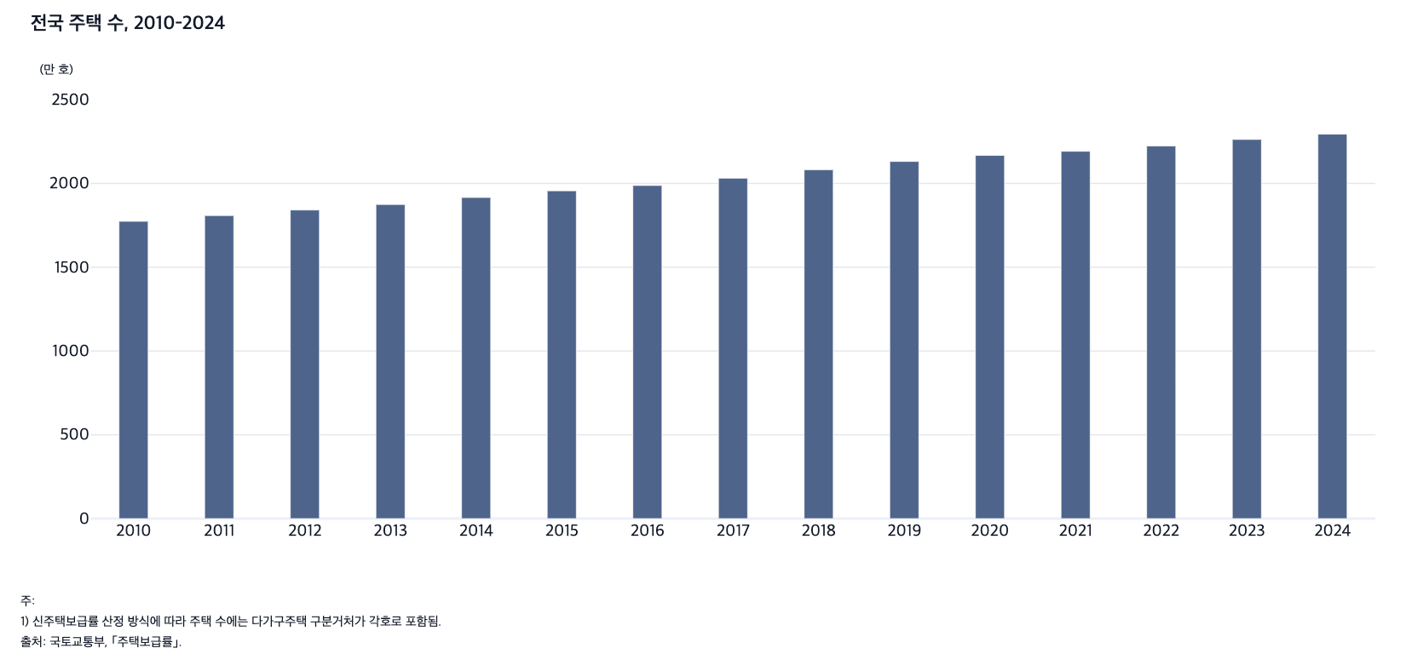
 |  | 그림 8-1. 전국 주택 수, 2010-2024

 |  |  | (만 호)
 |  | 연도 | 주택 수
 |  | 2010 | 1,774
 |  | 2011 | 1,808
 |  | 2012 | 1,841
 |  | 2013 | 1,874
 |  | 2014 | 1,916
 |  | 2015 | 1,956
 |  | 2016 | 1,988
 |  | 2017 | 2,031
 |  | 2018 | 2,082
 |  | 2019 | 2,131
 |  | 2020 | 2,167
 |  | 2021 | 2,192
 |  | 2022 | 2,224
 |  | 2023 | 2,262
 |  | 2024 | 2,294

 |  | 주: 1) 신주택보급률 산정 방식에 따라 주택 수에는 다가구주택 구분거처가 각호로 포함됨.
 |  | 출처: 국토교통부, ｢주택보급률｣.

2. 지역별 주택보급률, 2010-2024
2. 지역별 주택보급률, 2010-2024

← 개요 및 목차 | 웹에서 열기

그림 8-2 · 미리보기 |  | 원자료 (Data)

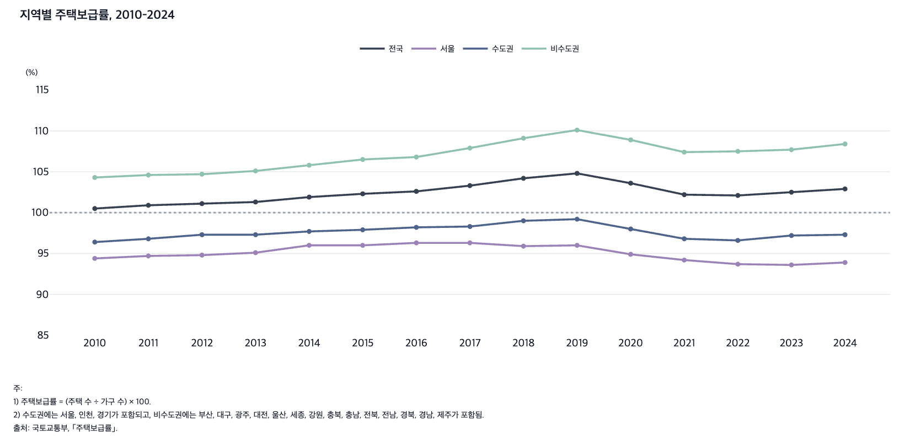
 |  | 그림 8-2. 지역별 주택보급률, 2010-2024

 |  |  |  |  |  | (%)
 |  | 연도 | 전국 | 서울 | 수도권 | 비수도권
 |  | 2010 | 100.5 | 94.4 | 96.4 | 104.3
 |  | 2011 | 100.9 | 94.7 | 96.8 | 104.6
 |  | 2012 | 101.1 | 94.8 | 97.3 | 104.7
 |  | 2013 | 101.3 | 95.1 | 97.3 | 105.1
 |  | 2014 | 101.9 | 96.0 | 97.7 | 105.8
 |  | 2015 | 102.3 | 96.0 | 97.9 | 106.5
 |  | 2016 | 102.6 | 96.3 | 98.2 | 106.8
 |  | 2017 | 103.3 | 96.3 | 98.3 | 107.9
 |  | 2018 | 104.2 | 95.9 | 99.0 | 109.1
 |  | 2019 | 104.8 | 96.0 | 99.2 | 110.1
 |  | 2020 | 103.6 | 94.9 | 98.0 | 108.9
 |  | 2021 | 102.2 | 94.2 | 96.8 | 107.4
 |  | 2022 | 102.1 | 93.7 | 96.6 | 107.5
 |  | 2023 | 102.5 | 93.6 | 97.2 | 107.7
 |  | 2024 | 102.9 | 93.9 | 97.3 | 108.4

 |  | 주: 1) 주택보급률 = (주택 수 ÷ 가구 수) × 100.
 |  | 2) 수도권에는 서울, 인천, 경기가 포함되고, 비수도권에는 부산, 대구, 광주, 대전, 울산, 세종, 강원, 충북, 충남, 전북, 전남, 경북, 경남, 제주가 포함됨.
 |  | 출처: 국토교통부, ｢주택보급률｣.

3. 지역별 인구 1,000명당 주택 수, 2018-20
3. 지역별 인구 1,000명당 주택 수, 2018-2024

← 개요 및 목차 | 웹에서 열기

그림 8-3 · 미리보기 |  | 원자료 (Data)

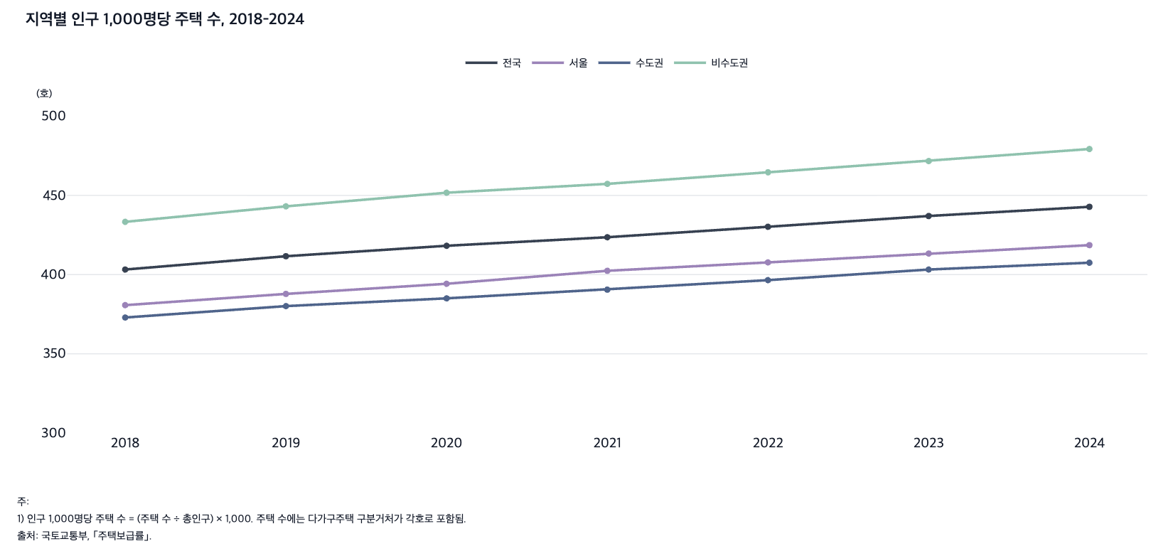
 |  | 그림 8-3. 지역별 인구 1,000명당 주택 수, 2018-2024

 |  |  |  |  |  | (호)
 |  | 연도 | 전국 | 서울 | 수도권 | 비수도권
 |  | 2018 | 403.2 | 380.7 | 372.9 | 433.3
 |  | 2019 | 411.6 | 387.8 | 380.1 | 443.1
 |  | 2020 | 418.2 | 394.2 | 385.0 | 451.7
 |  | 2021 | 423.6 | 402.4 | 390.5 | 457.3
 |  | 2022 | 430.2 | 407.7 | 396.5 | 464.6
 |  | 2023 | 437.0 | 413.3 | 403.2 | 471.7
 |  | 2024 | 442.8 | 418.6 | 407.5 | 479.3

 |  | 주: 1) 인구 1,000명당 주택 수 = (주택 수 ÷ 총인구) × 1,000. 주택 수에는 다가구주택 구분거처가 각호로 포함됨.
 |  | 2) 수도권에는 서울, 인천, 경기가 포함되고, 비수도권에는 부산, 대구, 광주, 대전, 울산, 세종, 강원, 충북, 충남, 전북, 전남, 경북, 경남, 제주가 포함됨.
 |  | 출처: 국토교통부, ｢주택보급률｣.

4. 지역별 주택 수와 가구 수, 2015-2024
4. 지역별 주택 수와 가구 수, 2015-2024

← 개요 및 목차 | 웹에서 열기

표 8-1 · 미리보기 |  | 원자료 (Data)

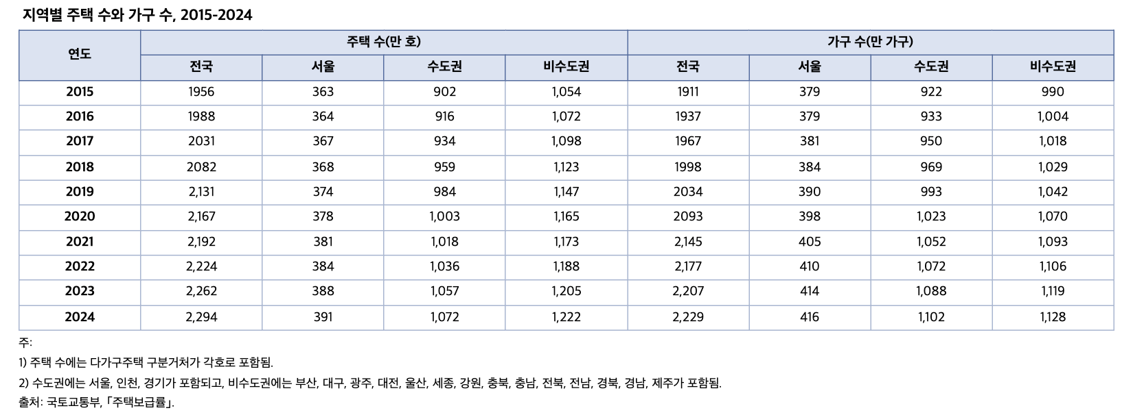
 |  | 표 8-1. 지역별 주택 수와 가구 수, 2015-2024

 |  | 연도 | 주택 수(만 호) |  |  |  | 가구 수(만 가구)
 |  |  | 전국 | 서울 | 수도권 | 비수도권 | 전국 | 서울 | 수도권 | 비수도권
 |  | 2015 | 1,956 | 363 | 902 | 1,054 | 1,911 | 379 | 922 | 990
 |  | 2016 | 1,988 | 364 | 916 | 1,072 | 1,937 | 379 | 933 | 1,004
 |  | 2017 | 2,031 | 367 | 934 | 1,098 | 1,967 | 381 | 950 | 1,018
 |  | 2018 | 2,082 | 368 | 959 | 1,123 | 1,998 | 384 | 969 | 1,029
 |  | 2019 | 2,131 | 374 | 984 | 1,147 | 2,034 | 390 | 993 | 1,042
 |  | 2020 | 2,167 | 378 | 1,003 | 1,165 | 2,093 | 398 | 1,023 | 1,070
 |  | 2021 | 2,192 | 381 | 1,018 | 1,173 | 2,145 | 405 | 1,052 | 1,093
 |  | 2022 | 2,224 | 384 | 1,036 | 1,188 | 2,177 | 410 | 1,072 | 1,106
 |  | 2023 | 2,262 | 388 | 1,057 | 1,205 | 2,207 | 414 | 1,088 | 1,119
 |  | 2024 | 2,294 | 391 | 1,072 | 1,222 | 2,229 | 416 | 1,102 | 1,128

 |  | 주: 1) 주택 수에는 다가구주택 구분거처가 각호로 포함됨.
 |  | 2) 수도권에는 서울, 인천, 경기가 포함되고, 비수도권에는 부산, 대구, 광주, 대전, 울산, 세종, 강원, 충북, 충남, 전북, 전남, 경북, 경남, 제주가 포함됨.
 |  | 출처: 국토교통부, ｢주택보급률｣.

5. 지역별 자가소유율, 2015-2024
5. 지역별 자가소유율, 2015-2024

← 개요 및 목차 | 웹에서 열기

그림 8-4 · 미리보기 |  | 원자료 (Data)

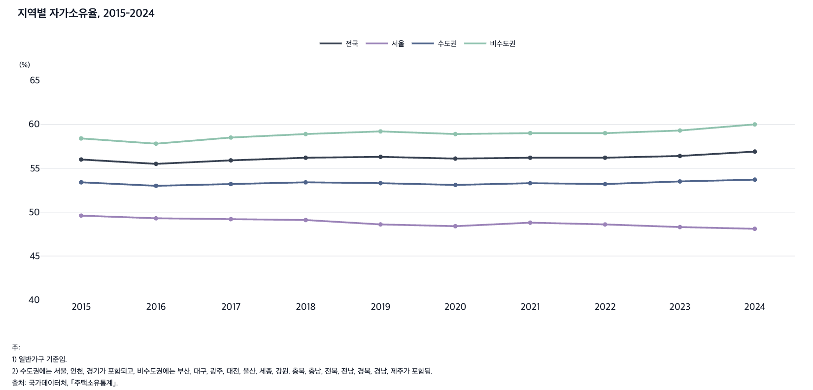
 |  | 그림 8-4. 지역별 자가소유율, 2015-2024

 |  |  |  |  |  | (%)
 |  | 연도 | 전국 | 서울 | 수도권 | 비수도권
 |  | 2015 | 56.0 | 49.6 | 53.4 | 58.4
 |  | 2016 | 55.5 | 49.3 | 53.0 | 57.8
 |  | 2017 | 55.9 | 49.2 | 53.2 | 58.5
 |  | 2018 | 56.2 | 49.1 | 53.4 | 58.9
 |  | 2019 | 56.3 | 48.6 | 53.3 | 59.2
 |  | 2020 | 56.1 | 48.4 | 53.1 | 58.9
 |  | 2021 | 56.2 | 48.8 | 53.3 | 59.0
 |  | 2022 | 56.2 | 48.6 | 53.2 | 59.0
 |  | 2023 | 56.4 | 48.3 | 53.5 | 59.3
 |  | 2024 | 56.9 | 48.1 | 53.7 | 60.0

 |  | 주: 1) 일반가구 기준임.
 |  | 2) 수도권에는 서울, 인천, 경기가 포함되고, 비수도권에는 부산, 대구, 광주, 대전, 울산, 세종, 강원, 충북, 충남, 전북, 전남, 경북, 경남, 제주가 포함됨.
 |  | 출처: 국가데이터처, ｢주택소유통계｣.

6. 지역별 주택 매매가격지수, 2010.1-2025.1
6. 지역별 주택 매매가격지수, 2010.1-2025.12

← 개요 및 목차 | 웹에서 열기

그림 8-5 · 미리보기 |  | 원자료 (Data)

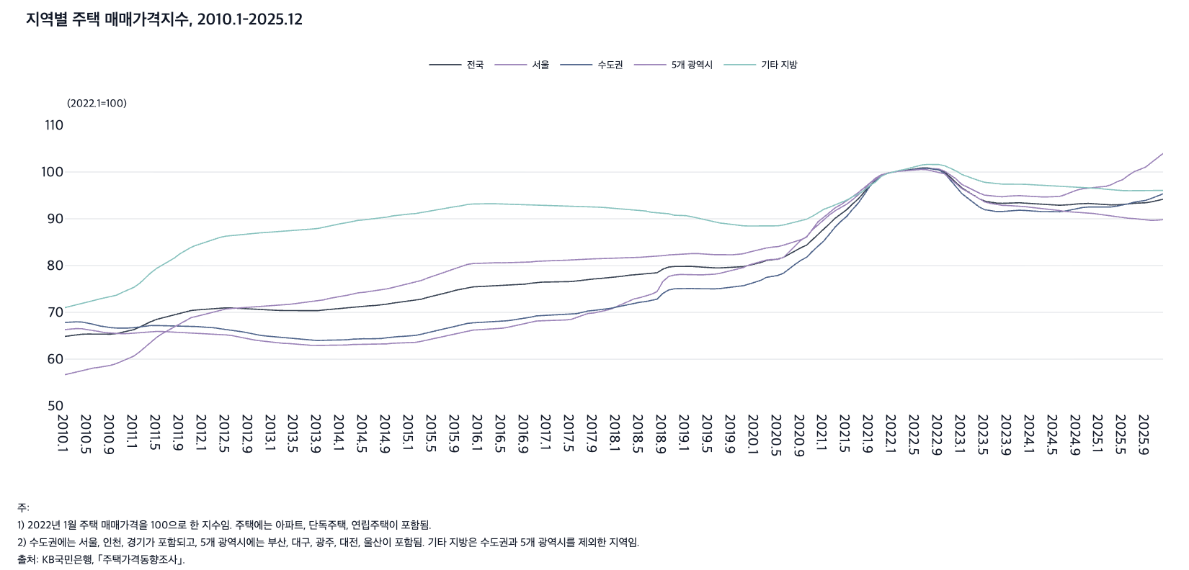
 |  | 그림 8-5. 지역별 주택 매매가격지수, 2010.1-2025.12

 |  |  |  |  |  |  | (2022.1=100)
 |  | 연월 | 전국 | 서울 | 수도권 | 5개 광역시 | 기타 지방
 |  | 2010.1 | 64.9 | 66.3 | 67.8 | 56.7 | 71.0
 |  | 2010.2 | 65.0 | 66.5 | 67.9 | 57.0 | 71.3
 |  | 2010.3 | 65.2 | 66.5 | 68.0 | 57.3 | 71.6
 |  | 2010.4 | 65.3 | 66.5 | 67.9 | 57.6 | 71.8
 |  | 2010.5 | 65.4 | 66.3 | 67.7 | 57.9 | 72.1
 |  | 2010.6 | 65.4 | 66.1 | 67.4 | 58.1 | 72.5
 |  | 2010.7 | 65.3 | 65.9 | 67.1 | 58.3 | 72.8
 |  | 2010.8 | 65.3 | 65.7 | 66.9 | 58.4 | 73.1
 |  | 2010.9 | 65.3 | 65.5 | 66.7 | 58.7 | 73.3
 |  | 2010.10 | 65.5 | 65.5 | 66.6 | 59.1 | 73.7
 |  | 2010.11 | 65.7 | 65.4 | 66.6 | 59.6 | 74.3
 |  | 2010.12 | 66.0 | 65.5 | 66.6 | 60.1 | 74.8
 |  | 2011.1 | 66.3 | 65.6 | 66.7 | 60.7 | 75.3
 |  | 2011.2 | 66.8 | 65.7 | 66.9 | 61.6 | 76.2
 |  | 2011.3 | 67.5 | 65.9 | 67.1 | 62.6 | 77.5
 |  | 2011.4 | 68.0 | 65.9 | 67.2 | 63.7 | 78.5
 |  | 2011.5 | 68.5 | 65.9 | 67.2 | 64.7 | 79.4
 |  | 2011.6 | 68.8 | 65.9 | 67.2 | 65.5 | 80.1
 |  | 2011.7 | 69.1 | 65.8 | 67.1 | 66.2 | 80.7
 |  | 2011.8 | 69.5 | 65.8 | 67.1 | 66.9 | 81.6
 |  | 2011.9 | 69.8 | 65.8 | 67.1 | 67.6 | 82.5
 |  | 2011.10 | 70.1 | 65.8 | 67.1 | 68.2 | 83.2
 |  | 2011.11 | 70.4 | 65.7 | 67.0 | 68.9 | 83.9
 |  | 2011.12 | 70.5 | 65.7 | 67.0 | 69.2 | 84.4
 |  | 2012.1 | 70.6 | 65.6 | 66.9 | 69.5 | 84.9
 |  | 2012.2 | 70.7 | 65.5 | 66.8 | 69.8 | 85.2
 |  | 2012.3 | 70.9 | 65.5 | 66.7 | 70.2 | 85.6
 |  | 2012.4 | 70.9 | 65.3 | 66.5 | 70.5 | 86.0
 |  | 2012.5 | 71.0 | 65.2 | 66.4 | 70.7 | 86.3
 |  | 2012.6 | 70.9 | 65.0 | 66.2 | 70.8 | 86.4
 |  | 2012.7 | 70.9 | 64.8 | 66.0 | 70.9 | 86.6
 |  | 2012.8 | 70.8 | 64.6 | 65.8 | 70.9 | 86.6
 |  | 2012.9 | 70.7 | 64.3 | 65.5 | 71.0 | 86.7
 |  | 2012.10 | 70.6 | 64.1 | 65.3 | 71.2 | 86.9
 |  | 2012.11 | 70.5 | 63.9 | 65.1 | 71.3 | 87.0
 |  | 2012.12 | 70.5 | 63.8 | 64.9 | 71.3 | 87.1
 |  | 2013.1 | 70.5 | 63.6 | 64.8 | 71.4 | 87.2
 |  | 2013.2 | 70.4 | 63.5 | 64.7 | 71.4 | 87.2
 |  | 2013.3 | 70.4 | 63.4 | 64.6 | 71.6 | 87.2
 |  | 2013.4 | 70.4 | 63.3 | 64.5 | 71.7 | 87.4
 |  | 2013.5 | 70.4 | 63.3 | 64.4 | 71.9 | 87.4
 |  | 2013.6 | 70.4 | 63.2 | 64.2 | 72.0 | 87.5
 |  | 2013.7 | 70.4 | 63.0 | 64.1 | 72.1 | 87.7
 |  | 2013.8 | 70.3 | 62.9 | 64.0 | 72.3 | 87.8
 |  | 2013.9 | 70.4 | 62.9 | 64.0 | 72.4 | 87.9
 |  | 2013.10 | 70.5 | 63.0 | 64.0 | 72.7 | 88.2
 |  | 2013.11 | 70.6 | 63.0 | 64.0 | 73.0 | 88.5
 |  | 2013.12 | 70.8 | 63.0 | 64.1 | 73.3 | 88.8
 |  | 2014.1 | 70.8 | 63.0 | 64.1 | 73.4 | 89.0
 |  | 2014.2 | 71.0 | 63.0 | 64.1 | 73.6 | 89.2
 |  | 2014.3 | 71.2 | 63.1 | 64.3 | 73.9 | 89.5
 |  | 2014.4 | 71.3 | 63.2 | 64.3 | 74.2 | 89.7
 |  | 2014.5 | 71.4 | 63.2 | 64.4 | 74.3 | 89.8
 |  | 2014.6 | 71.4 | 63.1 | 64.3 | 74.5 | 89.9
 |  | 2014.7 | 71.5 | 63.1 | 64.3 | 74.6 | 90.0
 |  | 2014.8 | 71.6 | 63.1 | 64.4 | 74.8 | 90.2
 |  | 2014.9 | 71.8 | 63.3 | 64.6 | 75.0 | 90.4
 |  | 2014.10 | 72.0 | 63.4 | 64.7 | 75.3 | 90.6
 |  | 2014.11 | 72.1 | 63.5 | 64.8 | 75.6 | 90.8
 |  | 2014.12 | 72.2 | 63.5 | 64.9 | 75.9 | 91.0
 |  | 2015.1 | 72.3 | 63.5 | 64.9 | 76.1 | 91.0
 |  | 2015.2 | 72.5 | 63.6 | 65.1 | 76.4 | 91.1
 |  | 2015.3 | 72.8 | 63.8 | 65.3 | 76.8 | 91.3
 |  | 2015.4 | 73.2 | 64.1 | 65.7 | 77.3 | 91.6
 |  | 2015.5 | 73.4 | 64.3 | 65.9 | 77.7 | 91.8
 |  | 2015.6 | 73.8 | 64.6 | 66.2 | 78.2 | 92.0
 |  | 2015.7 | 74.1 | 64.8 | 66.5 | 78.6 | 92.3
 |  | 2015.8 | 74.4 | 65.1 | 66.8 | 79.1 | 92.4
 |  | 2015.9 | 74.7 | 65.5 | 67.1 | 79.5 | 92.6
 |  | 2015.10 | 75.0 | 65.7 | 67.3 | 79.8 | 92.8
 |  | 2015.11 | 75.3 | 66.1 | 67.6 | 80.2 | 93.1
 |  | 2015.12 | 75.4 | 66.2 | 67.8 | 80.4 | 93.2
 |  | 2016.1 | 75.5 | 66.3 | 67.8 | 80.5 | 93.2
 |  | 2016.2 | 75.6 | 66.3 | 67.9 | 80.6 | 93.2
 |  | 2016.3 | 75.6 | 66.4 | 67.9 | 80.6 | 93.2
 |  | 2016.4 | 75.6 | 66.5 | 68.0 | 80.6 | 93.2
 |  | 2016.5 | 75.7 | 66.6 | 68.1 | 80.6 | 93.2
 |  | 2016.6 | 75.7 | 66.8 | 68.2 | 80.6 | 93.1
 |  | 2016.7 | 75.8 | 67.0 | 68.4 | 80.6 | 93.1
 |  | 2016.8 | 75.9 | 67.3 | 68.6 | 80.6 | 93.0
 |  | 2016.9 | 76.0 | 67.5 | 68.7 | 80.7 | 93.0
 |  | 2016.10 | 76.2 | 67.8 | 69.0 | 80.8 | 93.0
 |  | 2016.11 | 76.4 | 68.1 | 69.2 | 80.9 | 93.0
 |  | 2016.12 | 76.5 | 68.2 | 69.3 | 81.0 | 93.0
 |  | 2017.1 | 76.5 | 68.2 | 69.3 | 81.0 | 92.9
 |  | 2017.2 | 76.5 | 68.2 | 69.3 | 81.1 | 92.9
 |  | 2017.3 | 76.5 | 68.3 | 69.4 | 81.1 | 92.9
 |  | 2017.4 | 76.5 | 68.4 | 69.4 | 81.1 | 92.8
 |  | 2017.5 | 76.6 | 68.5 | 69.5 | 81.2 | 92.8
 |  | 2017.6 | 76.7 | 68.9 | 69.7 | 81.2 | 92.8
 |  | 2017.7 | 76.9 | 69.3 | 70.0 | 81.3 | 92.7
 |  | 2017.8 | 77.1 | 69.8 | 70.3 | 81.4 | 92.6
 |  | 2017.9 | 77.1 | 69.9 | 70.4 | 81.4 | 92.5
 |  | 2017.10 | 77.2 | 70.1 | 70.5 | 81.5 | 92.5
 |  | 2017.11 | 77.3 | 70.4 | 70.7 | 81.6 | 92.4
 |  | 2017.12 | 77.4 | 70.7 | 70.9 | 81.6 | 92.3
 |  | 2018.1 | 77.6 | 71.2 | 71.1 | 81.6 | 92.2
 |  | 2018.2 | 77.7 | 71.7 | 71.4 | 81.7 | 92.2
 |  | 2018.3 | 77.9 | 72.4 | 71.7 | 81.7 | 92.1
 |  | 2018.4 | 78.0 | 72.9 | 72.0 | 81.7 | 91.9
 |  | 2018.5 | 78.1 | 73.1 | 72.2 | 81.8 | 91.8
 |  | 2018.6 | 78.2 | 73.4 | 72.3 | 81.8 | 91.7
 |  | 2018.7 | 78.3 | 73.9 | 72.5 | 81.9 | 91.4
 |  | 2018.8 | 78.5 | 74.4 | 72.8 | 81.9 | 91.3
 |  | 2018.9 | 79.2 | 76.6 | 74.0 | 82.1 | 91.2
 |  | 2018.10 | 79.7 | 77.7 | 74.8 | 82.3 | 91.1
 |  | 2018.11 | 79.8 | 78.0 | 75.0 | 82.4 | 90.8
 |  | 2018.12 | 79.9 | 78.1 | 75.1 | 82.5 | 90.7
 |  | 2019.1 | 79.9 | 78.1 | 75.1 | 82.5 | 90.7
 |  | 2019.2 | 79.8 | 78.1 | 75.1 | 82.6 | 90.4
 |  | 2019.3 | 79.7 | 78.0 | 75.1 | 82.6 | 90.2
 |  | 2019.4 | 79.6 | 78.0 | 75.0 | 82.4 | 89.9
 |  | 2019.5 | 79.6 | 78.1 | 75.0 | 82.4 | 89.6
 |  | 2019.6 | 79.5 | 78.2 | 75.0 | 82.3 | 89.3
 |  | 2019.7 | 79.5 | 78.4 | 75.1 | 82.3 | 89.1
 |  | 2019.8 | 79.5 | 78.7 | 75.2 | 82.3 | 88.9
 |  | 2019.9 | 79.6 | 79.0 | 75.4 | 82.3 | 88.8
 |  | 2019.10 | 79.7 | 79.2 | 75.5 | 82.4 | 88.6
 |  | 2019.11 | 79.8 | 79.6 | 75.7 | 82.5 | 88.5
 |  | 2019.12 | 80.1 | 80.1 | 76.1 | 82.9 | 88.5
 |  | 2020.1 | 80.3 | 80.5 | 76.4 | 83.2 | 88.5
 |  | 2020.2 | 80.6 | 80.8 | 76.8 | 83.4 | 88.5
 |  | 2020.3 | 81.1 | 81.2 | 77.5 | 83.8 | 88.5
 |  | 2020.4 | 81.3 | 81.3 | 77.7 | 83.9 | 88.5
 |  | 2020.5 | 81.4 | 81.3 | 77.9 | 84.1 | 88.5
 |  | 2020.6 | 81.8 | 81.8 | 78.4 | 84.4 | 88.7
 |  | 2020.7 | 82.5 | 82.9 | 79.4 | 84.7 | 89.0
 |  | 2020.8 | 83.1 | 84.2 | 80.3 | 85.1 | 89.3
 |  | 2020.9 | 83.8 | 85.4 | 81.1 | 85.5 | 89.6
 |  | 2020.10 | 84.4 | 86.2 | 81.8 | 86.1 | 89.9
 |  | 2020.11 | 85.6 | 87.6 | 83.0 | 87.7 | 90.5
 |  | 2020.12 | 86.7 | 88.7 | 84.1 | 89.4 | 91.3
 |  | 2021.1 | 87.8 | 89.8 | 85.3 | 90.3 | 92.0
 |  | 2021.2 | 89.0 | 90.9 | 86.7 | 91.5 | 92.5
 |  | 2021.3 | 90.1 | 91.7 | 88.3 | 92.4 | 92.9
 |  | 2021.4 | 91.1 | 92.4 | 89.5 | 93.0 | 93.5
 |  | 2021.5 | 92.0 | 93.1 | 90.5 | 93.8 | 94.0
 |  | 2021.6 | 93.2 | 94.1 | 92.0 | 94.7 | 94.7
 |  | 2021.7 | 94.3 | 95.0 | 93.4 | 95.6 | 95.3
 |  | 2021.8 | 95.7 | 96.2 | 95.1 | 96.7 | 96.1
 |  | 2021.9 | 97.1 | 97.6 | 96.9 | 97.6 | 97.1
 |  | 2021.10 | 98.1 | 98.7 | 98.1 | 98.4 | 97.8
 |  | 2021.11 | 99.2 | 99.4 | 99.2 | 99.3 | 99.1
 |  | 2021.12 | 99.7 | 99.8 | 99.7 | 99.7 | 99.6
 |  | 2022.1 | 100.0 | 100.0 | 100.0 | 100.0 | 100.0
 |  | 2022.2 | 100.2 | 100.2 | 100.2 | 100.2 | 100.3
 |  | 2022.3 | 100.3 | 100.3 | 100.3 | 100.2 | 100.5
 |  | 2022.4 | 100.5 | 100.4 | 100.5 | 100.3 | 100.9
 |  | 2022.5 | 100.8 | 100.6 | 100.7 | 100.5 | 101.3
 |  | 2022.6 | 100.9 | 100.7 | 100.8 | 100.6 | 101.5
 |  | 2022.7 | 100.9 | 100.8 | 100.8 | 100.5 | 101.6
 |  | 2022.8 | 100.7 | 100.7 | 100.6 | 100.2 | 101.6
 |  | 2022.9 | 100.6 | 100.6 | 100.4 | 100.0 | 101.6
 |  | 2022.10 | 100.0 | 100.2 | 99.7 | 99.6 | 101.4
 |  | 2022.11 | 98.9 | 99.3 | 98.3 | 98.6 | 100.8
 |  | 2022.12 | 97.9 | 98.5 | 97.0 | 97.6 | 100.2
 |  | 2023.1 | 96.6 | 97.3 | 95.4 | 96.5 | 99.5
 |  | 2023.2 | 95.8 | 96.7 | 94.4 | 95.8 | 99.0
 |  | 2023.3 | 95.1 | 96.1 | 93.4 | 95.0 | 98.6
 |  | 2023.4 | 94.3 | 95.5 | 92.6 | 94.2 | 98.1
 |  | 2023.5 | 93.8 | 95.0 | 91.9 | 93.6 | 97.8
 |  | 2023.6 | 93.5 | 94.9 | 91.7 | 93.3 | 97.6
 |  | 2023.7 | 93.4 | 94.7 | 91.6 | 93.0 | 97.5
 |  | 2023.8 | 93.3 | 94.7 | 91.6 | 92.9 | 97.4
 |  | 2023.9 | 93.4 | 94.8 | 91.7 | 92.8 | 97.4
 |  | 2023.10 | 93.4 | 94.9 | 91.8 | 92.8 | 97.4
 |  | 2023.11 | 93.4 | 95.0 | 91.8 | 92.7 | 97.4
 |  | 2023.12 | 93.3 | 94.9 | 91.8 | 92.6 | 97.4
 |  | 2024.1 | 93.2 | 94.8 | 91.7 | 92.4 | 97.3
 |  | 2024.2 | 93.2 | 94.7 | 91.6 | 92.3 | 97.2
 |  | 2024.3 | 93.1 | 94.7 | 91.5 | 92.2 | 97.1
 |  | 2024.4 | 93.0 | 94.7 | 91.5 | 92.1 | 97.1
 |  | 2024.5 | 93.0 | 94.7 | 91.5 | 92.0 | 97.0
 |  | 2024.6 | 92.9 | 94.8 | 91.5 | 91.8 | 96.9
 |  | 2024.7 | 92.9 | 95.2 | 91.7 | 91.6 | 96.8
 |  | 2024.8 | 93.0 | 95.7 | 91.9 | 91.5 | 96.8
 |  | 2024.9 | 93.2 | 96.1 | 92.2 | 91.5 | 96.8
 |  | 2024.10 | 93.3 | 96.4 | 92.4 | 91.4 | 96.8
 |  | 2024.11 | 93.3 | 96.6 | 92.5 | 91.4 | 96.7
 |  | 2024.12 | 93.2 | 96.8 | 92.5 | 91.1 | 96.6
 |  | 2025.1 | 93.1 | 96.8 | 92.5 | 90.9 | 96.5
 |  | 2025.2 | 93.0 | 96.9 | 92.4 | 90.8 | 96.3
 |  | 2025.3 | 93.0 | 97.3 | 92.5 | 90.6 | 96.2
 |  | 2025.4 | 93.0 | 97.9 | 92.7 | 90.4 | 96.1
 |  | 2025.5 | 93.0 | 98.4 | 92.9 | 90.3 | 96.0
 |  | 2025.6 | 93.2 | 99.3 | 93.2 | 90.1 | 96.0
 |  | 2025.7 | 93.3 | 100.1 | 93.6 | 90.0 | 96.0
 |  | 2025.8 | 93.4 | 100.6 | 93.7 | 89.9 | 96.0
 |  | 2025.9 | 93.4 | 101.1 | 93.9 | 89.7 | 95.9
 |  | 2025.10 | 93.6 | 102.1 | 94.4 | 89.7 | 95.9
 |  | 2025.11 | 93.9 | 103.1 | 94.9 | 89.7 | 95.9
 |  | 2025.12 | 94.2 | 104.0 | 95.3 | 89.8 | 96.1

 |  | 주: 1) 2022년 1월 주택 매매가격을 100으로 한 지수임. 주택에는 아파트, 단독주택, 연립주택이 포함됨.
 |  | 2) 수도권에는 서울, 인천, 경기가 포함되고, 5개 광역시에는 부산, 대구, 광주, 대전, 울산이 포함됨. 기타 지방은 수도권과 5개 광역시를 제외한 지역임.
 |  | 출처: KB국민은행, ｢주택가격동향조사｣.

7. 지역별 주택 전세가격지수, 2010.1-2025.1
7. 지역별 주택 전세가격지수, 2010.1-2025.12

← 개요 및 목차 | 웹에서 열기

그림 8-6 · 미리보기 |  | 원자료 (Data)

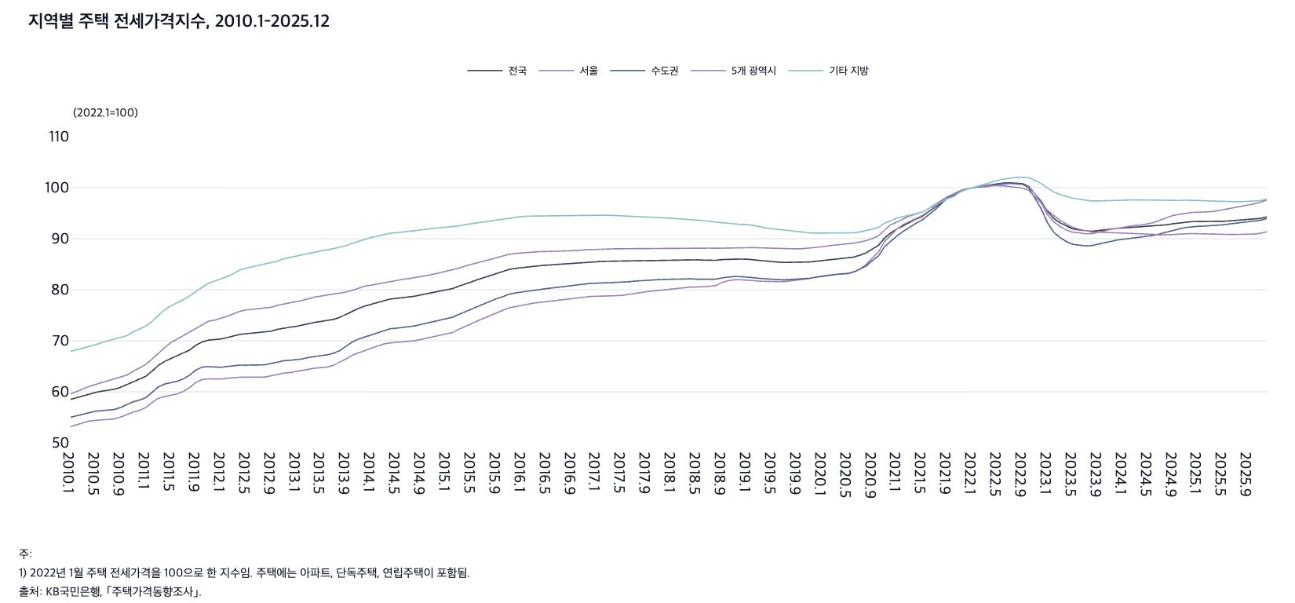
 |  | 그림 8-6. 지역별 주택 전세가격지수, 2010.1-2025.12

 |  |  |  |  |  |  | (2022.1=100)
 |  | 연월 | 전국 | 서울 | 수도권 | 5개 광역시 | 기타 지방
 |  | 2010.1 | 58.5 | 53.2 | 55.0 | 59.6 | 67.9
 |  | 2010.2 | 58.9 | 53.6 | 55.3 | 60.2 | 68.2
 |  | 2010.3 | 59.3 | 54.0 | 55.7 | 60.6 | 68.6
 |  | 2010.4 | 59.6 | 54.3 | 56.0 | 61.1 | 68.9
 |  | 2010.5 | 59.9 | 54.4 | 56.2 | 61.5 | 69.2
 |  | 2010.6 | 60.1 | 54.5 | 56.3 | 61.8 | 69.7
 |  | 2010.7 | 60.3 | 54.5 | 56.4 | 62.1 | 70.0
 |  | 2010.8 | 60.5 | 54.7 | 56.5 | 62.5 | 70.2
 |  | 2010.9 | 60.9 | 55.1 | 56.9 | 62.8 | 70.6
 |  | 2010.10 | 61.4 | 55.6 | 57.5 | 63.3 | 71.0
 |  | 2010.11 | 62.0 | 56.0 | 58.1 | 64.0 | 71.8
 |  | 2010.12 | 62.5 | 56.4 | 58.4 | 64.7 | 72.3
 |  | 2011.1 | 63.0 | 56.9 | 58.9 | 65.3 | 72.9
 |  | 2011.2 | 64.0 | 57.9 | 59.9 | 66.4 | 73.8
 |  | 2011.3 | 65.2 | 58.7 | 60.9 | 67.6 | 75.0
 |  | 2011.4 | 65.9 | 59.1 | 61.5 | 68.7 | 76.1
 |  | 2011.5 | 66.5 | 59.3 | 61.8 | 69.6 | 76.9
 |  | 2011.6 | 66.9 | 59.6 | 62.1 | 70.3 | 77.4
 |  | 2011.7 | 67.5 | 60.1 | 62.5 | 71.0 | 78.0
 |  | 2011.8 | 68.2 | 60.8 | 63.3 | 71.7 | 78.8
 |  | 2011.9 | 69.1 | 61.9 | 64.3 | 72.5 | 79.7
 |  | 2011.10 | 69.8 | 62.4 | 64.8 | 73.1 | 80.5
 |  | 2011.11 | 70.1 | 62.5 | 64.9 | 73.8 | 81.3
 |  | 2011.12 | 70.2 | 62.5 | 64.8 | 74.0 | 81.7
 |  | 2012.1 | 70.4 | 62.5 | 64.8 | 74.4 | 82.2
 |  | 2012.2 | 70.6 | 62.7 | 65.0 | 74.8 | 82.6
 |  | 2012.3 | 71.0 | 62.8 | 65.1 | 75.3 | 83.1
 |  | 2012.4 | 71.2 | 62.9 | 65.2 | 75.8 | 83.9
 |  | 2012.5 | 71.4 | 62.9 | 65.2 | 76.0 | 84.2
 |  | 2012.6 | 71.5 | 62.9 | 65.2 | 76.2 | 84.5
 |  | 2012.7 | 71.6 | 62.8 | 65.2 | 76.3 | 84.8
 |  | 2012.8 | 71.6 | 62.9 | 65.3 | 76.4 | 85.0
 |  | 2012.9 | 71.9 | 63.1 | 65.5 | 76.6 | 85.2
 |  | 2012.10 | 72.2 | 63.4 | 65.9 | 76.9 | 85.6
 |  | 2012.11 | 72.5 | 63.6 | 66.1 | 77.2 | 86.1
 |  | 2012.12 | 72.7 | 63.8 | 66.2 | 77.5 | 86.3
 |  | 2013.1 | 72.8 | 63.9 | 66.3 | 77.7 | 86.6
 |  | 2013.2 | 73.0 | 64.1 | 66.4 | 77.9 | 86.8
 |  | 2013.3 | 73.3 | 64.4 | 66.7 | 78.3 | 87.2
 |  | 2013.4 | 73.6 | 64.6 | 67.0 | 78.6 | 87.5
 |  | 2013.5 | 73.7 | 64.7 | 67.1 | 78.8 | 87.6
 |  | 2013.6 | 73.9 | 64.9 | 67.2 | 78.9 | 87.8
 |  | 2013.7 | 74.2 | 65.2 | 67.6 | 79.1 | 88.1
 |  | 2013.8 | 74.6 | 65.7 | 68.1 | 79.3 | 88.3
 |  | 2013.9 | 75.2 | 66.4 | 68.9 | 79.6 | 88.6
 |  | 2013.10 | 75.9 | 67.2 | 69.8 | 79.9 | 89.1
 |  | 2013.11 | 76.4 | 67.7 | 70.3 | 80.3 | 89.5
 |  | 2013.12 | 76.8 | 68.1 | 70.8 | 80.7 | 90.0
 |  | 2014.1 | 77.1 | 68.5 | 71.2 | 80.9 | 90.2
 |  | 2014.2 | 77.5 | 69.0 | 71.6 | 81.1 | 90.5
 |  | 2014.3 | 77.9 | 69.4 | 72.1 | 81.4 | 90.8
 |  | 2014.4 | 78.2 | 69.6 | 72.4 | 81.7 | 91.1
 |  | 2014.5 | 78.3 | 69.7 | 72.5 | 81.8 | 91.2
 |  | 2014.6 | 78.4 | 69.7 | 72.6 | 82.0 | 91.3
 |  | 2014.7 | 78.6 | 69.8 | 72.7 | 82.2 | 91.4
 |  | 2014.8 | 78.7 | 70.0 | 72.9 | 82.3 | 91.6
 |  | 2014.9 | 79.0 | 70.3 | 73.2 | 82.6 | 91.7
 |  | 2014.10 | 79.3 | 70.5 | 73.5 | 82.8 | 91.9
 |  | 2014.11 | 79.5 | 70.7 | 73.7 | 83.1 | 92.0
 |  | 2014.12 | 79.7 | 71.0 | 74.0 | 83.3 | 92.1
 |  | 2015.1 | 80.0 | 71.3 | 74.3 | 83.5 | 92.2
 |  | 2015.2 | 80.2 | 71.6 | 74.6 | 83.8 | 92.3
 |  | 2015.3 | 80.7 | 72.3 | 75.2 | 84.2 | 92.5
 |  | 2015.4 | 81.2 | 72.9 | 75.8 | 84.7 | 92.8
 |  | 2015.5 | 81.5 | 73.3 | 76.2 | 84.9 | 92.9
 |  | 2015.6 | 82.0 | 73.9 | 76.7 | 85.3 | 93.1
 |  | 2015.7 | 82.4 | 74.5 | 77.2 | 85.6 | 93.3
 |  | 2015.8 | 82.8 | 74.9 | 77.7 | 85.9 | 93.4
 |  | 2015.9 | 83.2 | 75.5 | 78.2 | 86.3 | 93.6
 |  | 2015.10 | 83.6 | 76.0 | 78.6 | 86.6 | 93.8
 |  | 2015.11 | 84.0 | 76.5 | 79.1 | 86.9 | 94.1
 |  | 2015.12 | 84.2 | 76.7 | 79.4 | 87.1 | 94.2
 |  | 2016.1 | 84.3 | 77.0 | 79.6 | 87.2 | 94.3
 |  | 2016.2 | 84.5 | 77.2 | 79.8 | 87.3 | 94.4
 |  | 2016.3 | 84.6 | 77.4 | 79.9 | 87.4 | 94.4
 |  | 2016.4 | 84.7 | 77.5 | 80.1 | 87.5 | 94.5
 |  | 2016.5 | 84.8 | 77.7 | 80.2 | 87.5 | 94.5
 |  | 2016.6 | 84.9 | 77.8 | 80.4 | 87.5 | 94.5
 |  | 2016.7 | 85.0 | 78.0 | 80.5 | 87.5 | 94.5
 |  | 2016.8 | 85.1 | 78.1 | 80.6 | 87.6 | 94.5
 |  | 2016.9 | 85.1 | 78.2 | 80.8 | 87.6 | 94.5
 |  | 2016.10 | 85.3 | 78.4 | 81.0 | 87.7 | 94.6
 |  | 2016.11 | 85.5 | 78.6 | 81.2 | 87.8 | 94.6
 |  | 2016.12 | 85.5 | 78.7 | 81.2 | 87.9 | 94.7
 |  | 2017.1 | 85.5 | 78.7 | 81.3 | 87.9 | 94.6
 |  | 2017.2 | 85.6 | 78.7 | 81.3 | 88.0 | 94.6
 |  | 2017.3 | 85.6 | 78.8 | 81.3 | 88.0 | 94.6
 |  | 2017.4 | 85.6 | 78.8 | 81.4 | 88.0 | 94.6
 |  | 2017.5 | 85.6 | 78.9 | 81.4 | 88.0 | 94.5
 |  | 2017.6 | 85.7 | 79.1 | 81.5 | 88.0 | 94.4
 |  | 2017.7 | 85.7 | 79.3 | 81.7 | 88.0 | 94.4
 |  | 2017.8 | 85.8 | 79.5 | 81.8 | 88.1 | 94.3
 |  | 2017.9 | 85.8 | 79.6 | 81.9 | 88.1 | 94.2
 |  | 2017.10 | 85.9 | 79.7 | 81.9 | 88.1 | 94.2
 |  | 2017.11 | 85.9 | 79.9 | 82.0 | 88.2 | 94.1
 |  | 2017.12 | 85.9 | 80.0 | 82.0 | 88.2 | 94.1
 |  | 2018.1 | 85.9 | 80.2 | 82.1 | 88.1 | 94.0
 |  | 2018.2 | 85.9 | 80.3 | 82.1 | 88.2 | 93.9
 |  | 2018.3 | 85.9 | 80.4 | 82.1 | 88.1 | 93.9
 |  | 2018.4 | 85.9 | 80.5 | 82.1 | 88.1 | 93.8
 |  | 2018.5 | 85.9 | 80.5 | 82.1 | 88.2 | 93.7
 |  | 2018.6 | 85.8 | 80.5 | 82.0 | 88.2 | 93.5
 |  | 2018.7 | 85.8 | 80.7 | 82.0 | 88.2 | 93.4
 |  | 2018.8 | 85.8 | 80.8 | 82.1 | 88.1 | 93.3
 |  | 2018.9 | 85.9 | 81.4 | 82.3 | 88.2 | 93.1
 |  | 2018.10 | 86.0 | 81.8 | 82.5 | 88.2 | 93.0
 |  | 2018.11 | 86.0 | 82.0 | 82.6 | 88.3 | 92.8
 |  | 2018.12 | 86.0 | 82.0 | 82.6 | 88.3 | 92.8
 |  | 2019.1 | 86.0 | 81.9 | 82.5 | 88.3 | 92.8
 |  | 2019.2 | 85.8 | 81.8 | 82.4 | 88.3 | 92.6
 |  | 2019.3 | 85.7 | 81.7 | 82.2 | 88.2 | 92.4
 |  | 2019.4 | 85.6 | 81.6 | 82.1 | 88.1 | 92.1
 |  | 2019.5 | 85.5 | 81.6 | 82.0 | 88.1 | 92.0
 |  | 2019.6 | 85.4 | 81.6 | 82.0 | 88.0 | 91.8
 |  | 2019.7 | 85.3 | 81.6 | 81.9 | 88.0 | 91.6
 |  | 2019.8 | 85.3 | 81.7 | 82.0 | 88.0 | 91.5
 |  | 2019.9 | 85.3 | 81.9 | 82.0 | 88.0 | 91.3
 |  | 2019.10 | 85.4 | 82.0 | 82.1 | 88.1 | 91.2
 |  | 2019.11 | 85.4 | 82.2 | 82.2 | 88.1 | 91.1
 |  | 2019.12 | 85.6 | 82.5 | 82.4 | 88.3 | 91.1
 |  | 2020.1 | 85.7 | 82.7 | 82.6 | 88.4 | 91.1
 |  | 2020.2 | 85.9 | 82.9 | 82.8 | 88.6 | 91.1
 |  | 2020.3 | 86.0 | 83.0 | 83.0 | 88.7 | 91.1
 |  | 2020.4 | 86.1 | 83.1 | 83.1 | 88.8 | 91.1
 |  | 2020.5 | 86.1 | 83.1 | 83.2 | 88.9 | 91.1
 |  | 2020.6 | 86.4 | 83.4 | 83.5 | 89.1 | 91.2
 |  | 2020.7 | 86.8 | 84.0 | 84.0 | 89.3 | 91.3
 |  | 2020.8 | 87.2 | 84.9 | 84.6 | 89.6 | 91.5
 |  | 2020.9 | 88.0 | 86.3 | 85.7 | 90.0 | 91.9
 |  | 2020.10 | 88.7 | 87.4 | 86.6 | 90.5 | 92.2
 |  | 2020.11 | 90.2 | 89.5 | 88.5 | 91.7 | 93.1
 |  | 2020.12 | 91.2 | 90.9 | 89.6 | 92.8 | 93.5
 |  | 2021.1 | 91.9 | 92.0 | 90.6 | 93.3 | 94.1
 |  | 2021.2 | 92.6 | 92.8 | 91.5 | 93.9 | 94.3
 |  | 2021.3 | 93.3 | 93.4 | 92.3 | 94.5 | 94.6
 |  | 2021.4 | 93.8 | 94.0 | 93.0 | 94.8 | 94.9
 |  | 2021.5 | 94.4 | 94.5 | 93.7 | 95.3 | 95.2
 |  | 2021.6 | 95.2 | 95.4 | 94.7 | 95.9 | 95.9
 |  | 2021.7 | 96.1 | 96.3 | 95.6 | 96.7 | 96.5
 |  | 2021.8 | 97.0 | 97.2 | 96.8 | 97.5 | 97.1
 |  | 2021.9 | 98.0 | 98.1 | 97.9 | 98.2 | 97.8
 |  | 2021.10 | 98.6 | 98.8 | 98.6 | 98.8 | 98.2
 |  | 2021.11 | 99.3 | 99.4 | 99.3 | 99.4 | 99.1
 |  | 2021.12 | 99.7 | 99.8 | 99.8 | 99.7 | 99.6
 |  | 2022.1 | 100.0 | 100.0 | 100.0 | 100.0 | 100.0
 |  | 2022.2 | 100.2 | 100.1 | 100.2 | 100.2 | 100.3
 |  | 2022.3 | 100.3 | 100.2 | 100.2 | 100.3 | 100.7
 |  | 2022.4 | 100.5 | 100.3 | 100.4 | 100.4 | 101.0
 |  | 2022.5 | 100.8 | 100.6 | 100.7 | 100.4 | 101.4
 |  | 2022.6 | 100.9 | 100.7 | 100.9 | 100.3 | 101.7
 |  | 2022.7 | 101.0 | 100.8 | 100.9 | 100.2 | 101.9
 |  | 2022.8 | 100.9 | 100.7 | 100.8 | 100.0 | 102.0
 |  | 2022.9 | 100.8 | 100.7 | 100.7 | 99.9 | 102.0
 |  | 2022.10 | 100.3 | 100.2 | 100.0 | 99.5 | 102.0
 |  | 2022.11 | 98.8 | 98.8 | 97.9 | 98.3 | 101.4
 |  | 2022.12 | 97.3 | 97.0 | 95.8 | 97.0 | 100.8
 |  | 2023.1 | 95.3 | 94.7 | 93.1 | 95.5 | 99.9
 |  | 2023.2 | 94.0 | 93.3 | 91.3 | 94.5 | 99.2
 |  | 2023.3 | 93.1 | 92.4 | 90.2 | 93.6 | 98.7
 |  | 2023.4 | 92.4 | 91.7 | 89.4 | 92.9 | 98.3
 |  | 2023.5 | 91.9 | 91.3 | 88.9 | 92.2 | 97.9
 |  | 2023.6 | 91.7 | 91.2 | 88.8 | 91.9 | 97.7
 |  | 2023.7 | 91.5 | 91.0 | 88.6 | 91.5 | 97.5
 |  | 2023.8 | 91.4 | 91.0 | 88.6 | 91.3 | 97.4
 |  | 2023.9 | 91.6 | 91.2 | 88.9 | 91.3 | 97.4
 |  | 2023.10 | 91.8 | 91.5 | 89.2 | 91.3 | 97.5
 |  | 2023.11 | 91.9 | 91.8 | 89.5 | 91.2 | 97.5
 |  | 2023.12 | 92.0 | 92.0 | 89.7 | 91.2 | 97.5
 |  | 2024.1 | 92.1 | 92.2 | 89.9 | 91.1 | 97.6
 |  | 2024.2 | 92.2 | 92.3 | 90.0 | 91.1 | 97.6
 |  | 2024.3 | 92.3 | 92.6 | 90.2 | 91.0 | 97.6
 |  | 2024.4 | 92.3 | 92.7 | 90.3 | 91.0 | 97.6
 |  | 2024.5 | 92.3 | 92.9 | 90.5 | 90.9 | 97.6
 |  | 2024.6 | 92.4 | 93.2 | 90.7 | 90.8 | 97.5
 |  | 2024.7 | 92.5 | 93.7 | 91.0 | 90.7 | 97.5
 |  | 2024.8 | 92.7 | 94.2 | 91.3 | 90.7 | 97.5
 |  | 2024.9 | 92.9 | 94.6 | 91.7 | 90.8 | 97.5
 |  | 2024.10 | 93.1 | 94.8 | 91.9 | 90.9 | 97.5
 |  | 2024.11 | 93.2 | 95.0 | 92.2 | 91.0 | 97.5
 |  | 2024.12 | 93.3 | 95.1 | 92.4 | 91.0 | 97.6
 |  | 2025.1 | 93.4 | 95.2 | 92.4 | 91.0 | 97.5
 |  | 2025.2 | 93.3 | 95.2 | 92.5 | 90.9 | 97.4
 |  | 2025.3 | 93.4 | 95.3 | 92.5 | 90.9 | 97.4
 |  | 2025.4 | 93.4 | 95.4 | 92.6 | 90.8 | 97.3
 |  | 2025.5 | 93.4 | 95.7 | 92.7 | 90.8 | 97.3
 |  | 2025.6 | 93.5 | 95.9 | 92.9 | 90.8 | 97.2
 |  | 2025.7 | 93.6 | 96.2 | 93.0 | 90.8 | 97.3
 |  | 2025.8 | 93.6 | 96.3 | 93.1 | 90.8 | 97.3
 |  | 2025.9 | 93.7 | 96.6 | 93.2 | 90.9 | 97.3
 |  | 2025.10 | 93.8 | 96.8 | 93.4 | 90.9 | 97.3
 |  | 2025.11 | 94.0 | 97.1 | 93.6 | 91.1 | 97.5
 |  | 2025.12 | 94.3 | 97.6 | 94.0 | 91.4 | 97.8

 |  | 주: 1) 2022년 1월 주택 전세가격을 100으로 한 지수임. 주택에는 아파트, 단독주택, 연립주택이 포함됨.
 |  | 2) 수도권에는 서울, 인천, 경기가 포함되고, 5개 광역시에는 부산, 대구, 광주, 대전, 울산이 포함됨. 기타 지방은 수도권과 5개 광역시를 제외한 지역임.
 |  | 출처: KB국민은행, ｢주택가격동향조사｣.

8. 지역별 연소득 대비 주택가격 배율(PIR), 200
8. 지역별 연소득 대비 주택가격 배율(PIR), 2006-2024

← 개요 및 목차 | 웹에서 열기

그림 8-7 · 미리보기 |  | 원자료 (Data)

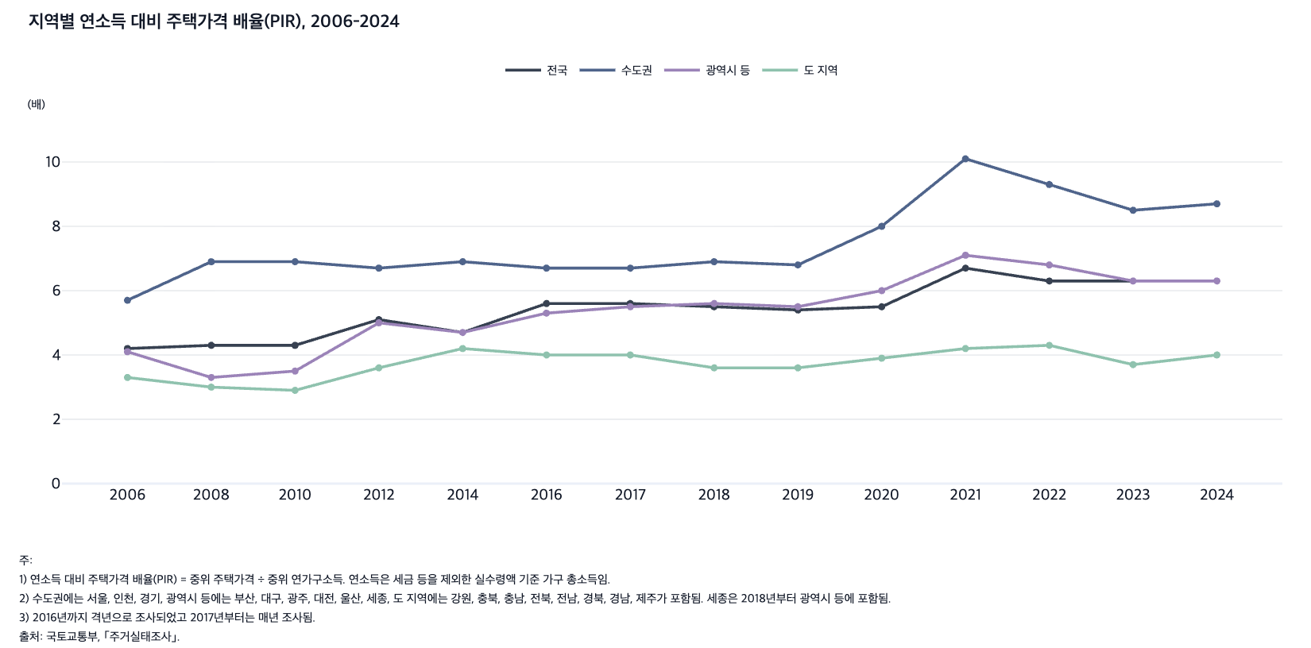
 |  | 그림 8-7. 지역별 연소득 대비 주택가격 배율(PIR), 2006-2024

 |  |  |  |  |  | (배)
 |  | 연도 | 전국 | 수도권 | 광역시 등 | 도 지역
 |  | 2006 | 4.2 | 5.7 | 4.1 | 3.3
 |  | 2008 | 4.3 | 6.9 | 3.3 | 3.0
 |  | 2010 | 4.3 | 6.9 | 3.5 | 2.9
 |  | 2012 | 5.1 | 6.7 | 5.0 | 3.6
 |  | 2014 | 4.7 | 6.9 | 4.7 | 4.2
 |  | 2016 | 5.6 | 6.7 | 5.3 | 4.0
 |  | 2017 | 5.6 | 6.7 | 5.5 | 4.0
 |  | 2018 | 5.5 | 6.9 | 5.6 | 3.6
 |  | 2019 | 5.4 | 6.8 | 5.5 | 3.6
 |  | 2020 | 5.5 | 8.0 | 6.0 | 3.9
 |  | 2021 | 6.7 | 10.1 | 7.1 | 4.2
 |  | 2022 | 6.3 | 9.3 | 6.8 | 4.3
 |  | 2023 | 6.3 | 8.5 | 6.3 | 3.7
 |  | 2024 | 6.3 | 8.7 | 6.3 | 4.0

 |  | 주: 1) 연소득 대비 주택가격 배율(PIR) = 중위 주택가격 ÷ 중위 연가구소득. 연소득은 세금 등을 제외한 실수령액 기준 가구 총소득임.
 |  | 2) 수도권에는 서울, 인천, 경기, 광역시 등에는 부산, 대구, 광주, 대전, 울산, 세종, 도 지역에는 강원, 충북, 충남, 전북, 전남, 경북, 경남, 제주가 포함됨. 세종은 2018년부터 광역시 등에 포함됨.
 |  | 3) 2016년까지 격년으로 조사되었고 2017년부터는 매년 조사됨.
 |  | 출처: 국토교통부, ｢주거실태조사｣.

9. 지역별 월소득 대비 주택임대료 비율(RIR), 20
9. 지역별 월소득 대비 주택임대료 비율(RIR), 2006-2024

← 개요 및 목차 | 웹에서 열기

그림 8-8 · 미리보기 |  | 원자료 (Data)

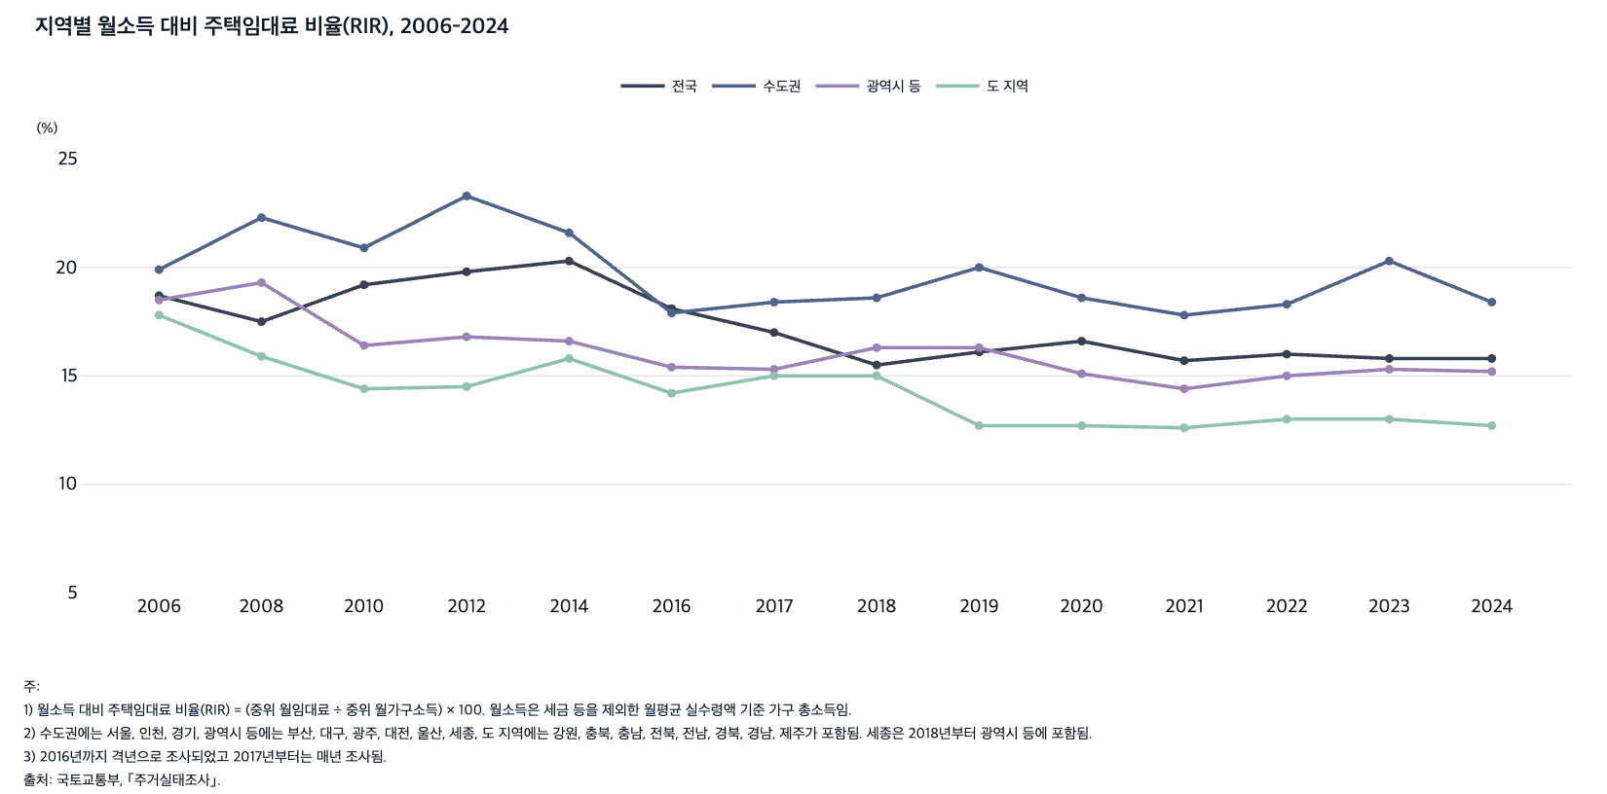
 |  | 그림 8-8. 지역별 월소득 대비 주택임대료 비율(RIR), 2006-2024

 |  |  |  |  |  | (%)
 |  | 연도 | 전국 | 수도권 | 광역시 등 | 도 지역
 |  | 2006 | 18.7 | 19.9 | 18.5 | 17.8
 |  | 2008 | 17.5 | 22.3 | 19.3 | 15.9
 |  | 2010 | 19.2 | 20.9 | 16.4 | 14.4
 |  | 2012 | 19.8 | 23.3 | 16.8 | 14.5
 |  | 2014 | 20.3 | 21.6 | 16.6 | 15.8
 |  | 2016 | 18.1 | 17.9 | 15.4 | 14.2
 |  | 2017 | 17.0 | 18.4 | 15.3 | 15.0
 |  | 2018 | 15.5 | 18.6 | 16.3 | 15.0
 |  | 2019 | 16.1 | 20.0 | 16.3 | 12.7
 |  | 2020 | 16.6 | 18.6 | 15.1 | 12.7
 |  | 2021 | 15.7 | 17.8 | 14.4 | 12.6
 |  | 2022 | 16.0 | 18.3 | 15.0 | 13.0
 |  | 2023 | 15.8 | 20.3 | 15.3 | 13.0
 |  | 2024 | 15.8 | 18.4 | 15.2 | 12.7

 |  | 주: 1) 월소득 대비 주택임대료 비율(RIR) = (중위 월임대료 ÷ 중위 월가구소득) × 100. 월소득은 세금 등을 제외한 월평균 실수령액 기준 가구 총소득임.
 |  | 2) 수도권에는 서울, 인천, 경기, 광역시 등에는 부산, 대구, 광주, 대전, 울산, 세종, 도 지역에는 강원, 충북, 충남, 전북, 전남, 경북, 경남, 제주가 포함됨. 세종은 2018년부터 광역시 등에 포함됨.
 |  | 3) 2016년까지 격년으로 조사되었고 2017년부터는 매년 조사됨.
 |  | 출처: 국토교통부, ｢주거실태조사｣.

10. 지역별 생애 첫 주택 구입 소요 기간, 2006-
10. 지역별 생애 첫 주택 구입 소요 기간, 2006-2024

← 개요 및 목차 | 웹에서 열기

그림 8-9 · 미리보기 |  | 원자료 (Data)

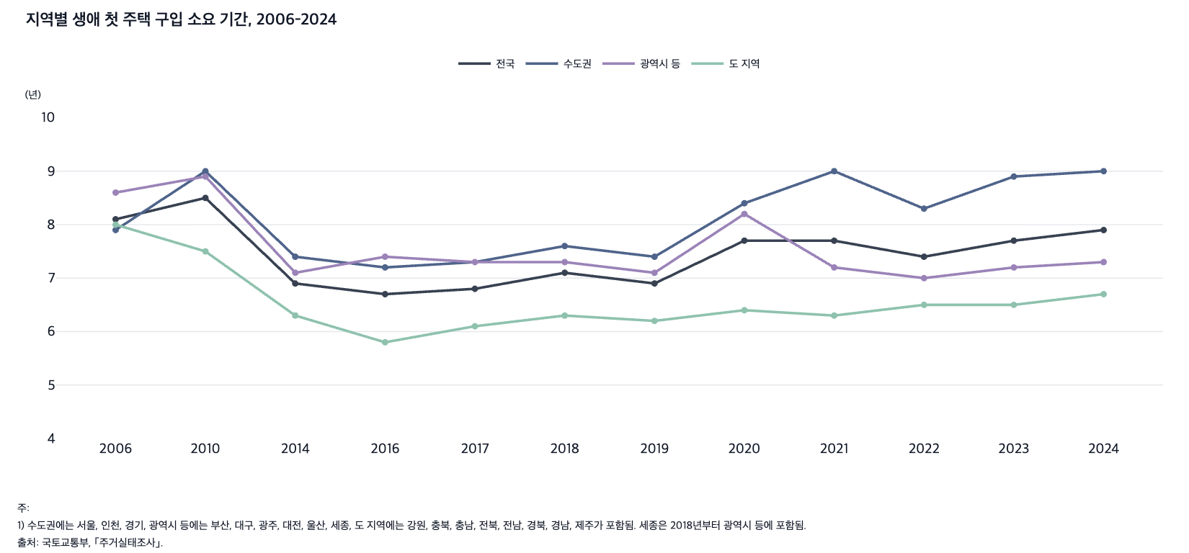
 |  | 그림 8-9. 지역별 생애 첫 주택 구입 소요 기간, 2006-2024

 |  |  |  |  |  | (년)
 |  | 연도 | 전국 | 수도권 | 광역시 등 | 도 지역
 |  | 2006 | 8.1 | 7.9 | 8.6 | 8.0
 |  | 2010 | 8.5 | 9.0 | 8.9 | 7.5
 |  | 2014 | 6.9 | 7.4 | 7.1 | 6.3
 |  | 2016 | 6.7 | 7.2 | 7.4 | 5.8
 |  | 2017 | 6.8 | 7.3 | 7.3 | 6.1
 |  | 2018 | 7.1 | 7.6 | 7.3 | 6.3
 |  | 2019 | 6.9 | 7.4 | 7.1 | 6.2
 |  | 2020 | 7.7 | 8.4 | 8.2 | 6.4
 |  | 2021 | 7.7 | 9.0 | 7.2 | 6.3
 |  | 2022 | 7.4 | 8.3 | 7.0 | 6.5
 |  | 2023 | 7.7 | 8.9 | 7.2 | 6.5
 |  | 2024 | 7.9 | 9.0 | 7.3 | 6.7

 |  | 주: 1) 수도권에는 서울, 인천, 경기, 광역시 등에는 부산, 대구, 광주, 대전, 울산, 세종, 도 지역에는 강원, 충북, 충남, 전북, 전남, 경북, 경남, 제주가 포함됨. 세종은 2018년부터 광역시 등에 포함됨.
 |  | 2) 2016년까지 격년으로 조사되었고 2017년부터는 매년 조사됨.
 |  | 출처: 국토교통부, ｢주거실태조사｣.

11. 전국 주택구입물량지수(K-HOI), 2012-20
11. 전국 주택구입물량지수(K-HOI), 2012-2024

← 개요 및 목차 | 웹에서 열기

그림 8-10 · 미리보기 |  | 원자료 (Data)

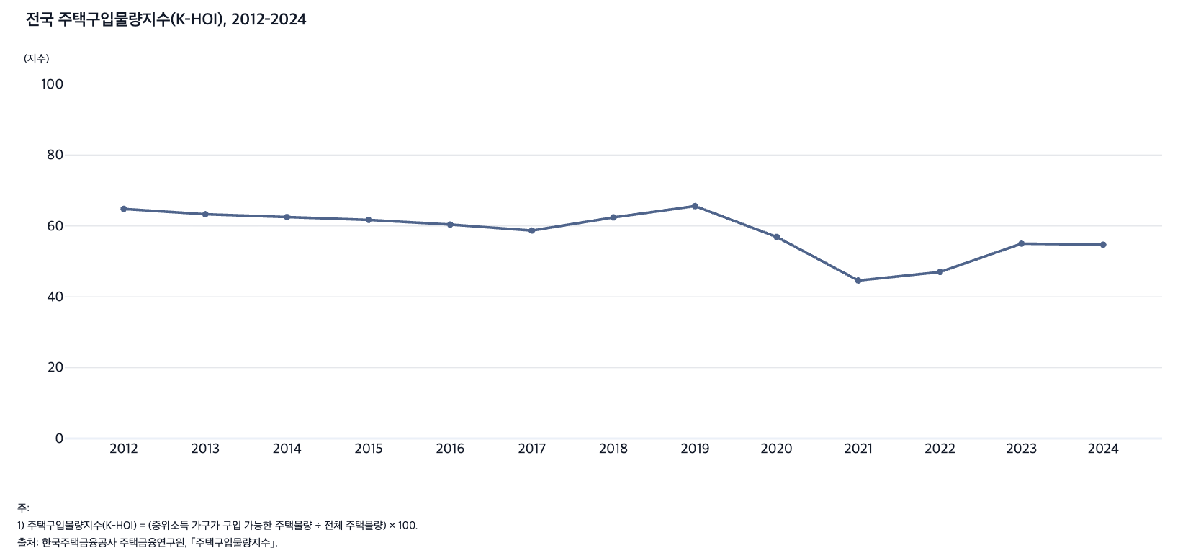
 |  | 그림 8-10. 전국 주택구입물량지수(K-HOI), 2012-2024

 |  | 연도 | K-HOI
 |  | 2012 | 64.8
 |  | 2013 | 63.3
 |  | 2014 | 62.5
 |  | 2015 | 61.7
 |  | 2016 | 60.4
 |  | 2017 | 58.7
 |  | 2018 | 62.4
 |  | 2019 | 65.6
 |  | 2020 | 56.9
 |  | 2021 | 44.6
 |  | 2022 | 47.0
 |  | 2023 | 55.0
 |  | 2024 | 54.7

 |  | 주: 1) 주택구입물량지수(K-HOI) = (중위소득 가구가 구입 가능한 주택물량 ÷ 전체 주택물량) × 100.
 |  | 출처: 한국주택금융공사 주택금융연구원, ｢주택구입물량지수｣.

12. 시도별 주택구입물량지수(K-HOI), 2012,
12. 시도별 주택구입물량지수(K-HOI), 2012, 2024

← 개요 및 목차 | 웹에서 열기

그림 8-11 · 미리보기 |  | 원자료 (Data)

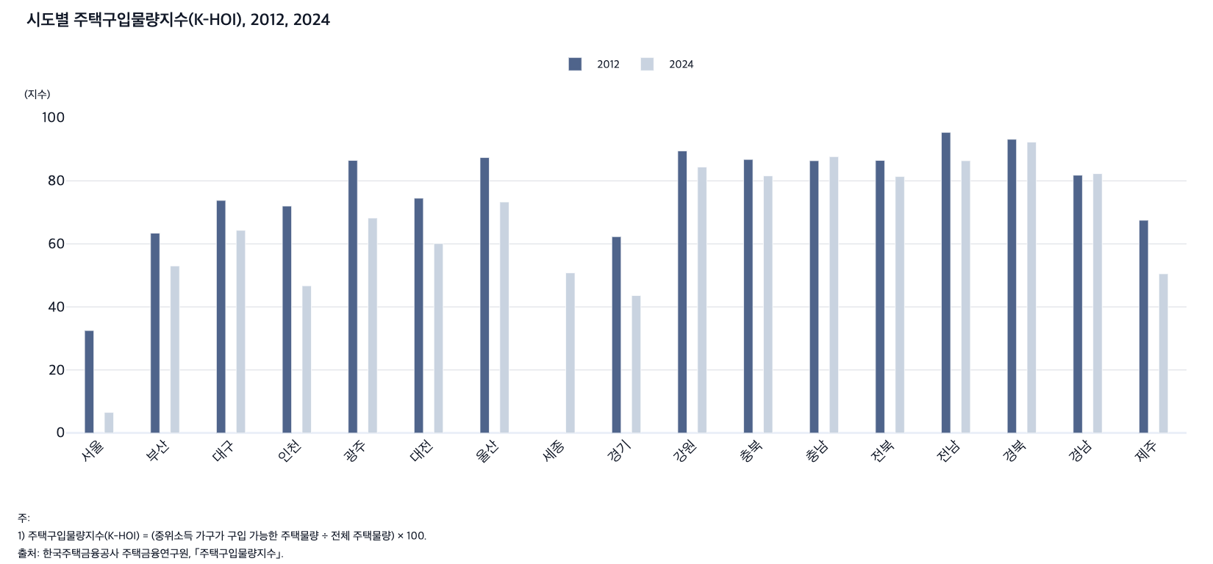
 |  |  | 그림 8-11. 시도별 주택구입물량지수(K-HOI), 2012, 2024

 |  |  | 시도 | 2012 | 2024
 |  |  | 서울 | 32.5 | 6.5
 |  |  | 부산 | 63.4 | 53.0
 |  |  | 대구 | 73.8 | 64.3
 |  |  | 인천 | 72.0 | 46.7
 |  |  | 광주 | 86.5 | 68.2
 |  |  | 대전 | 74.5 | 60.1
 |  |  | 울산 | 87.4 | 73.3
 |  |  | 세종 | - | 50.8
 |  |  | 경기 | 62.3 | 43.6
 |  |  | 강원 | 89.5 | 84.4
 |  |  | 충북 | 86.8 | 81.6
 |  |  | 충남 | 86.4 | 87.7
 |  |  | 전북 | 86.5 | 81.4
 |  |  | 전남 | 95.4 | 86.4
 |  |  | 경북 | 93.2 | 92.3
 |  |  | 경남 | 81.8 | 82.3
 |  |  | 제주 | 67.5 | 50.5

 |  |  | 주: 1) 주택구입물량지수(K-HOI) = (중위소득 가구가 구입 가능한 주택물량 ÷ 전체 주택물량) × 100.
 |  |  | 출처: 한국주택금융공사 주택금융연구원, ｢주택구입물량지수｣.

13. 지역별 1인당 평균 주거면적, 2006-2024
13. 지역별 1인당 평균 주거면적, 2006-2024

← 개요 및 목차 | 웹에서 열기

그림 8-12 · 미리보기 |  | 원자료 (Data)

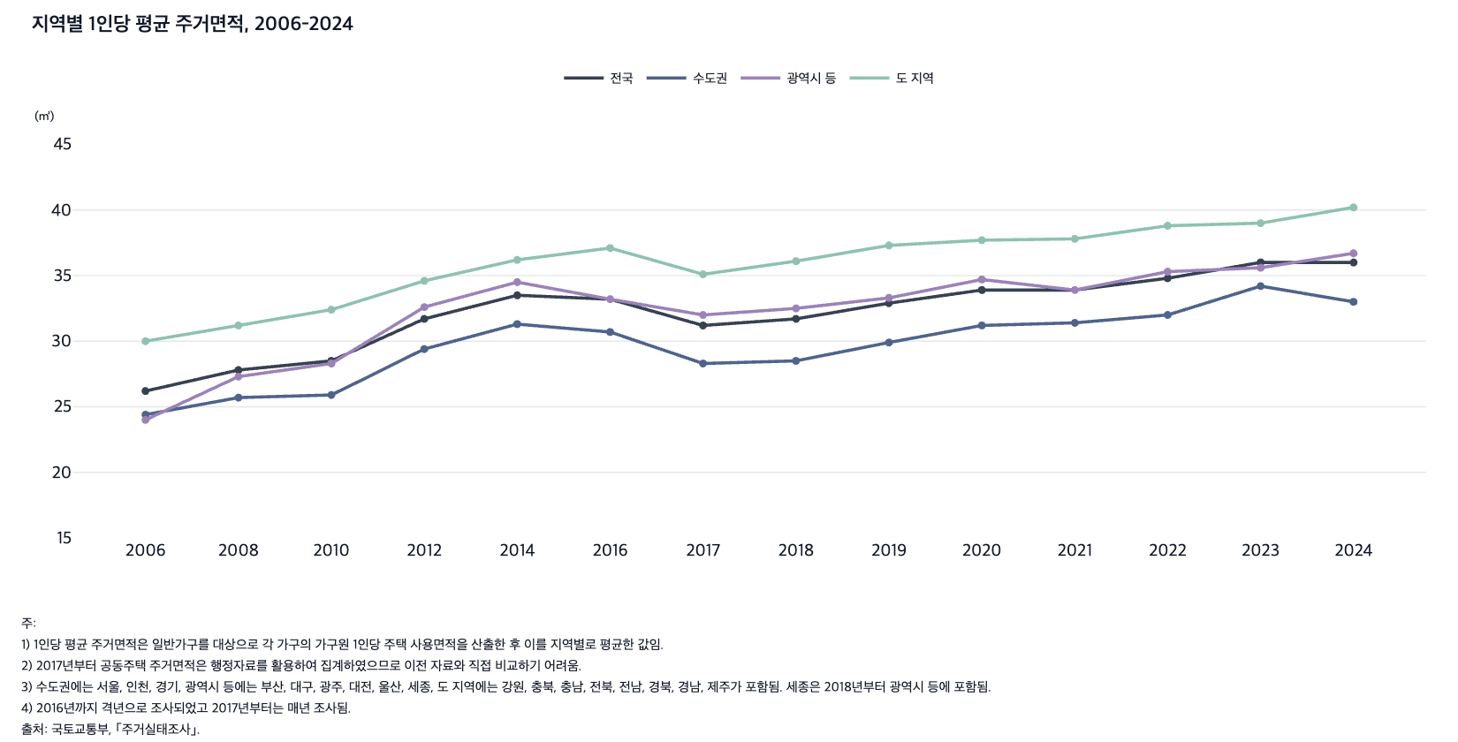
 |  | 그림 8-12. 지역별 1인당 평균 주거면적, 2006-2024

 |  |  |  |  |  | (㎡)
 |  | 연도 | 전국 | 수도권 | 광역시 등 | 도 지역
 |  | 2006 | 26.2 | 24.4 | 24.0 | 30.0
 |  | 2008 | 27.8 | 25.7 | 27.3 | 31.2
 |  | 2010 | 28.5 | 25.9 | 28.3 | 32.4
 |  | 2012 | 31.7 | 29.4 | 32.6 | 34.6
 |  | 2014 | 33.5 | 31.3 | 34.5 | 36.2
 |  | 2016 | 33.2 | 30.7 | 33.2 | 37.1
 |  | 2017 | 31.2 | 28.3 | 32.0 | 35.1
 |  | 2018 | 31.7 | 28.5 | 32.5 | 36.1
 |  | 2019 | 32.9 | 29.9 | 33.3 | 37.3
 |  | 2020 | 33.9 | 31.2 | 34.7 | 37.7
 |  | 2021 | 33.9 | 31.4 | 33.9 | 37.8
 |  | 2022 | 34.8 | 32.0 | 35.3 | 38.8
 |  | 2023 | 36.0 | 34.2 | 35.6 | 39.0
 |  | 2024 | 36.0 | 33.0 | 36.7 | 40.2

 |  | 주: 1) 1인당 평균 주거면적은 일반가구를 대상으로 각 가구의 가구원 1인당 주택 사용면적을 산출한 후 이를 지역별로 평균한 값임.
 |  | 2) 2017년부터 공동주택 주거면적은 행정자료를 활용하여 집계하였으므로 이전 자료와 직접 비교하기 어려움.
 |  | 3) 수도권에는 서울, 인천, 경기, 광역시 등에는 부산, 대구, 광주, 대전, 울산, 세종, 도 지역에는 강원, 충북, 충남, 전북, 전남, 경북, 경남, 제주가 포함됨. 세종은 2018년부터 광역시 등에 포함됨.
 |  | 4) 2016년까지 격년으로 조사되었고 2017년부터는 매년 조사됨.
 |  | 출처: 국토교통부, ｢주거실태조사｣.

14. 지역별 최저주거기준 미달 가구 비율, 2016-2
14. 지역별 최저주거기준 미달 가구 비율, 2016-2024

← 개요 및 목차 | 웹에서 열기

그림 8-13 · 미리보기 |  | 원자료 (Data)

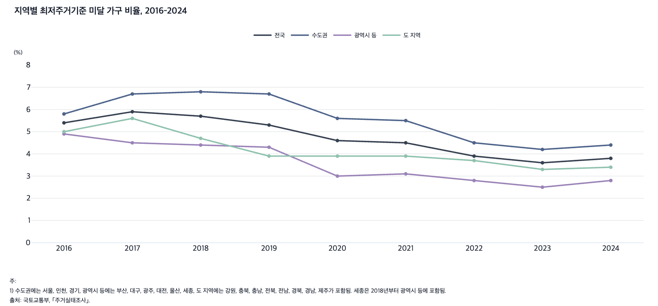
 |  | 그림 8-13. 지역별 최저주거기준 미달 가구 비율, 2016-2024

 |  |  |  |  |  | (%)
 |  | 연도 | 전국 | 수도권 | 광역시 등 | 도 지역
 |  | 2016 | 5.4 | 5.8 | 4.9 | 5.0
 |  | 2017 | 5.9 | 6.7 | 4.5 | 5.6
 |  | 2018 | 5.7 | 6.8 | 4.4 | 4.7
 |  | 2019 | 5.3 | 6.7 | 4.3 | 3.9
 |  | 2020 | 4.6 | 5.6 | 3.0 | 3.9
 |  | 2021 | 4.5 | 5.5 | 3.1 | 3.9
 |  | 2022 | 3.9 | 4.5 | 2.8 | 3.7
 |  | 2023 | 3.6 | 4.2 | 2.5 | 3.3
 |  | 2024 | 3.8 | 4.4 | 2.8 | 3.4

 |  | 주: 1) 수도권에는 서울, 인천, 경기, 광역시 등에는 부산, 대구, 광주, 대전, 울산, 세종, 도 지역에는 강원, 충북, 충남, 전북, 전남, 경북, 경남, 제주가 포함됨. 세종은 2018년부터 광역시 등에 포함됨.
 |  | 출처: 국토교통부, ｢주거실태조사｣.

15. 지역별 지하·반지하·옥탑방 거주 가구 비율, 20
15. 지역별 지하·반지하·옥탑방 거주 가구 비율, 2010, 2015, 2020

← 개요 및 목차 | 웹에서 열기

그림 8-14 · 미리보기 |  | 원자료 (Data)

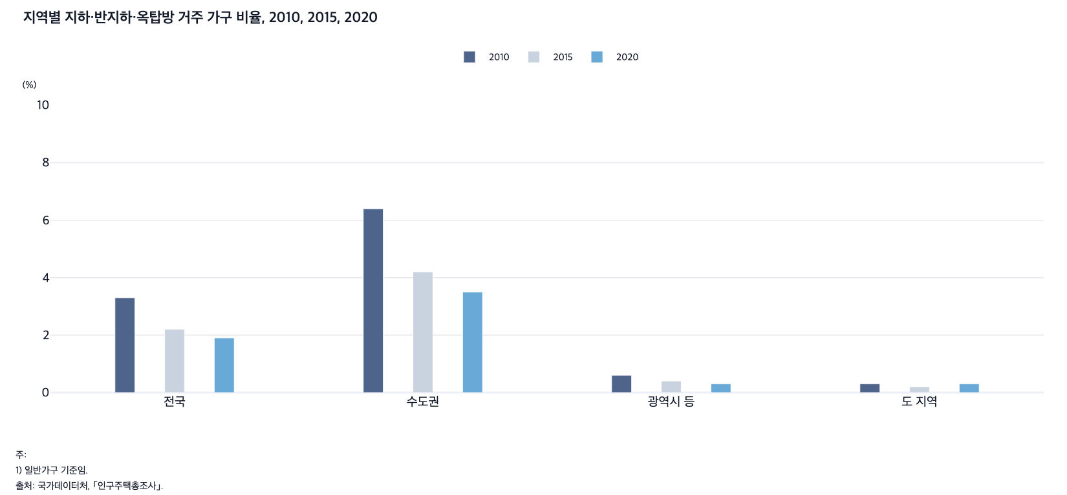
 |  | 그림 8-14. 지역별 지하·반지하·옥탑방 거주 가구 비율, 2010, 2015, 2020

 |  |  |  |  |  | (%)
 |  | 연도 | 전국 | 수도권 | 광역시 등 | 도 지역
 |  | 2010 | 3.3 | 6.4 | 0.6 | 0.3
 |  | 2015 | 2.2 | 4.2 | 0.4 | 0.2
 |  | 2020 | 1.9 | 3.5 | 0.3 | 0.3

 |  | 주: 1) 일반가구 기준임.
 |  | 2) 수도권에는 서울, 인천, 경기, 광역시 등에는 부산, 대구, 광주, 대전, 울산, 세종, 도 지역에는 강원, 충북, 충남, 전북, 전남, 경북, 경남, 제주가 포함됨. 세종은 2015년부터 광역시 등에 포함됨.
 |  | 출처: 국가데이터처, ｢인구주택총조사｣.

16. 미분양 주택의 수도권과 비수도권 분포 비율, 20
16. 미분양 주택의 수도권과 비수도권 분포 비율, 2010-2024

← 개요 및 목차 | 웹에서 열기

그림 8-15 · 미리보기 |  | 원자료 (Data)

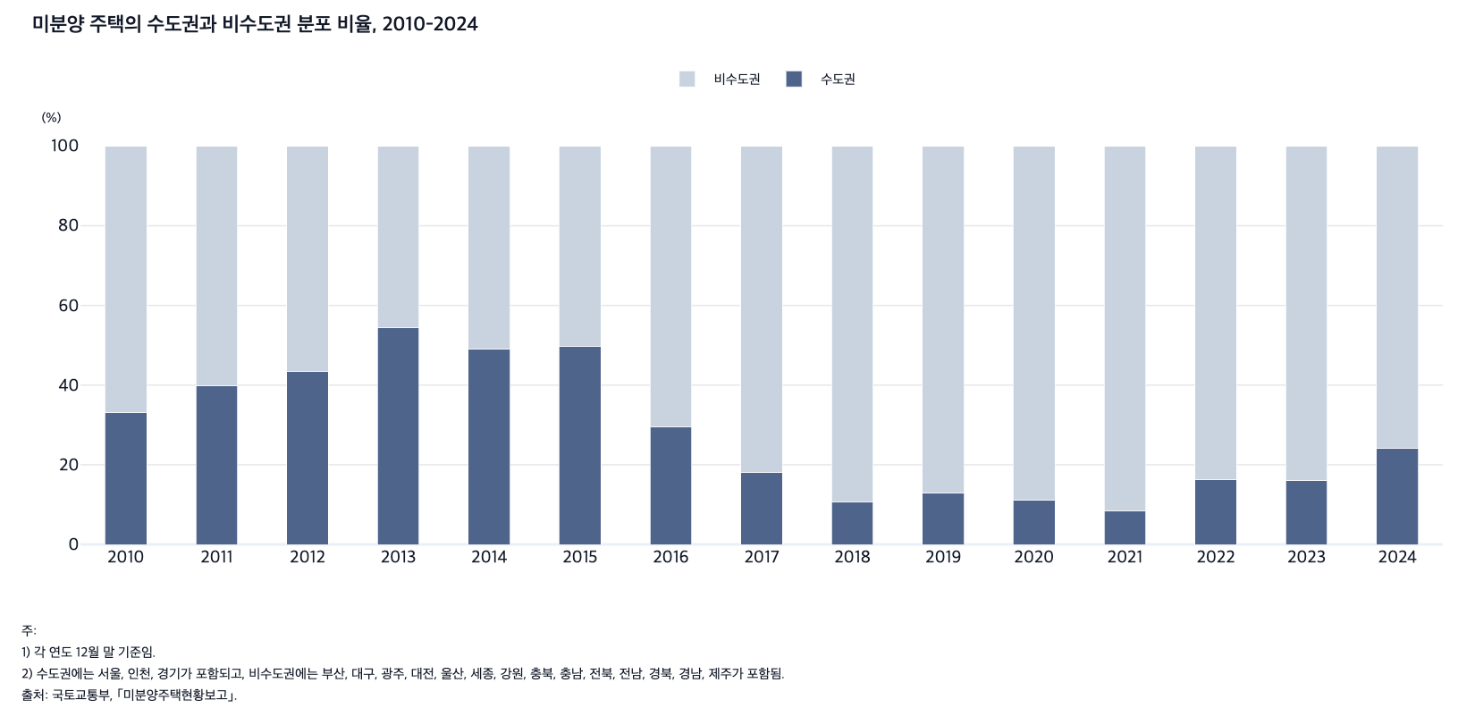
 |  | 그림 8-15. 미분양 주택의 수도권과 비수도권 분포 비율, 2010-2024

 |  |  |  | (%)
 |  | 연도 | 수도권 | 비수도권
 |  | 2010 | 33.2 | 66.8
 |  | 2011 | 39.9 | 60.1
 |  | 2012 | 43.5 | 56.5
 |  | 2013 | 54.3 | 45.7
 |  | 2014 | 49.1 | 50.9
 |  | 2015 | 49.8 | 50.2
 |  | 2016 | 29.6 | 70.4
 |  | 2017 | 18.1 | 81.9
 |  | 2018 | 10.7 | 89.3
 |  | 2019 | 13.0 | 87.0
 |  | 2020 | 11.2 | 88.8
 |  | 2021 | 8.5 | 91.5
 |  | 2022 | 16.2 | 83.8
 |  | 2023 | 16.1 | 83.9
 |  | 2024 | 24.2 | 75.8

 |  | 주: 1) 각 연도 12월 말 기준임.
 |  | 2) 수도권에는 서울, 인천, 경기가 포함되고, 비수도권에는 부산, 대구, 광주, 대전, 울산, 세종, 강원, 충북, 충남, 전북, 전남, 경북, 경남, 제주가 포함됨.
 |  | 출처: 국토교통부, ｢미분양주택현황보고｣.

17. 지역별 노후주택 수와 비율, 2015-2024
17. 지역별 노후주택 수와 비율, 2015-2024

← 개요 및 목차 | 웹에서 열기

표 8-2 · 미리보기 |  | 원자료 (Data)

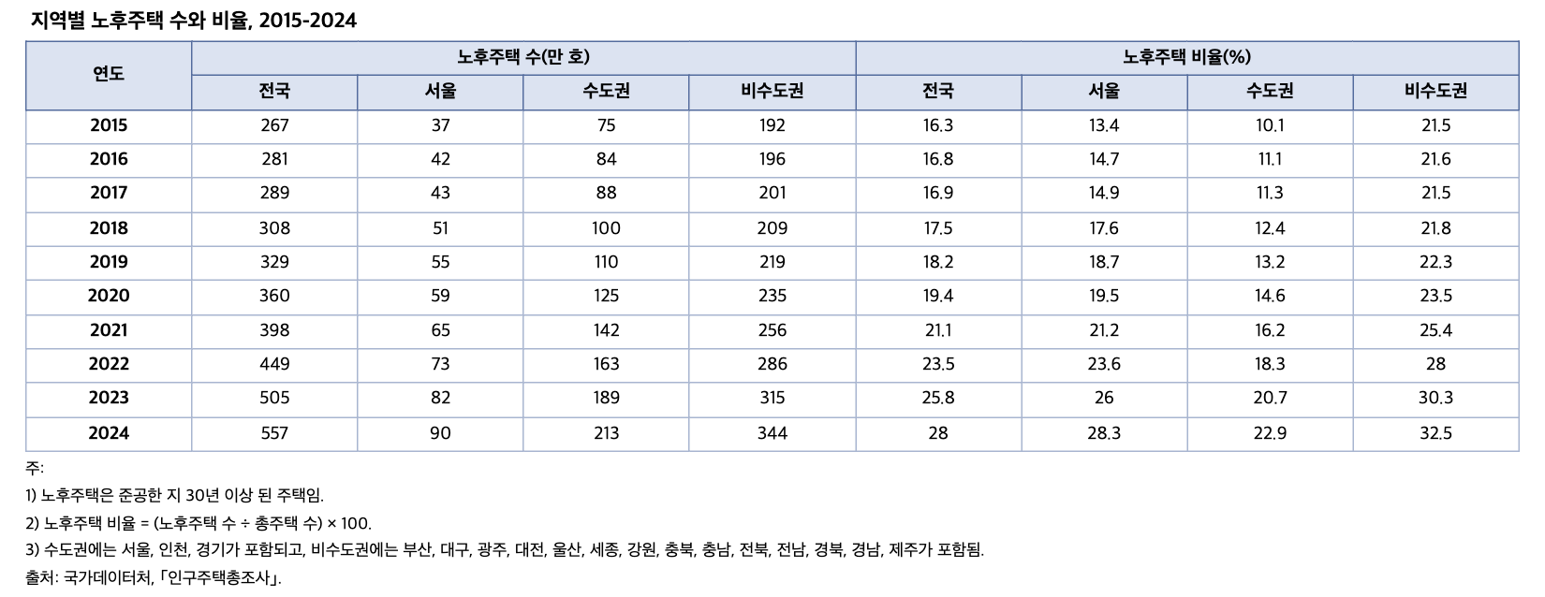
 |  | 표 8-2. 지역별 노후주택 수와 비율, 2015-2024

 |  | 연도 | 노후주택 수(만 호) |  |  |  | 노후주택 비율(%)
 |  |  | 전국 | 서울 | 수도권 | 비수도권 | 전국 | 서울 | 수도권 | 비수도권
 |  | 2015 | 267 | 37 | 75 | 192 | 16.3 | 13.4 | 10.1 | 21.5
 |  | 2016 | 281 | 42 | 84 | 196 | 16.8 | 14.7 | 11.1 | 21.6
 |  | 2017 | 289 | 43 | 88 | 201 | 16.9 | 14.9 | 11.3 | 21.5
 |  | 2018 | 308 | 51 | 100 | 209 | 17.5 | 17.6 | 12.4 | 21.8
 |  | 2019 | 329 | 55 | 110 | 219 | 18.2 | 18.7 | 13.2 | 22.3
 |  | 2020 | 360 | 59 | 125 | 235 | 19.4 | 19.5 | 14.6 | 23.5
 |  | 2021 | 398 | 65 | 142 | 256 | 21.1 | 21.2 | 16.2 | 25.4
 |  | 2022 | 449 | 73 | 163 | 286 | 23.5 | 23.6 | 18.3 | 28.0
 |  | 2023 | 505 | 82 | 189 | 315 | 25.8 | 26.0 | 20.7 | 30.3
 |  | 2024 | 557 | 90 | 213 | 344 | 28.0 | 28.3 | 22.9 | 32.5

 |  | 주: 1) 노후주택은 준공한 지 30년 이상 된 주택임.
 |  | 2) 노후주택 비율 = (노후주택 수 ÷ 총주택 수) × 100.
 |  | 3) 수도권에는 서울, 인천, 경기가 포함되고, 비수도권에는 부산, 대구, 광주, 대전, 울산, 세종, 강원, 충북, 충남, 전북, 전남, 경북, 경남, 제주가 포함됨.
 |  | 출처: 국가데이터처, ｢인구주택총조사｣.

18. 전국 빈집 수와 비율, 2010-2024
18. 전국 빈집 수와 비율, 2010-2024

← 개요 및 목차 | 웹에서 열기

그림 8-16 · 미리보기 |  | 원자료 (Data)

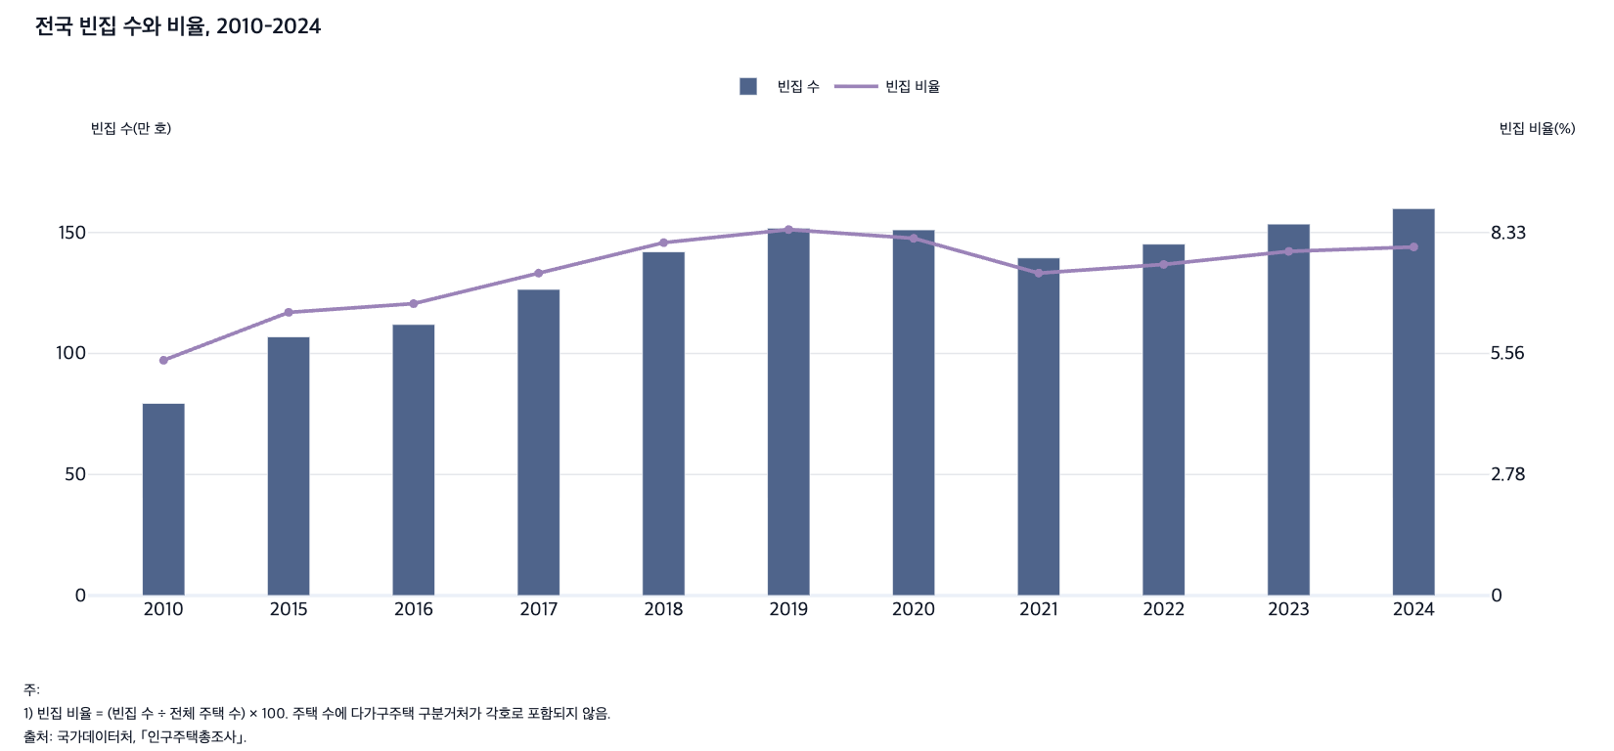
 |  | 그림 8-16. 전국 빈집 수와 비율, 2010-2024

 |  | 연도 | 빈집 수(만 호) | 빈집 비율(%)
 |  | 2010 | 79.4 | 5.4
 |  | 2015 | 106.9 | 6.5
 |  | 2016 | 112.0 | 6.7
 |  | 2017 | 126.5 | 7.4
 |  | 2018 | 142.0 | 8.1
 |  | 2019 | 151.8 | 8.4
 |  | 2020 | 151.1 | 8.2
 |  | 2021 | 139.5 | 7.4
 |  | 2022 | 145.2 | 7.6
 |  | 2023 | 153.5 | 7.9
 |  | 2024 | 159.9 | 8.0

 |  | 주: 1) 빈집 비율 = (빈집 수 ÷ 전체 주택 수) × 100. 주택 수에 다가구주택 구분거처가 각호로 포함되지 않음.
 |  | 출처: 국가데이터처, ｢인구주택총조사｣.

19. 수도권과 비수도권의 빈집 비율, 2010-2024
19. 수도권과 비수도권의 빈집 비율, 2010-2024

← 개요 및 목차 | 웹에서 열기

그림 8-17 · 미리보기 |  | 원자료 (Data)

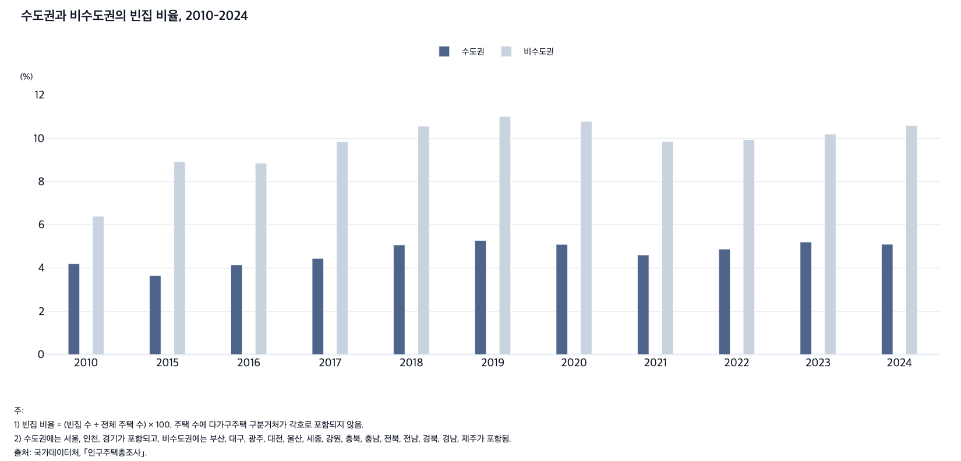
 |  | 그림 8-17. 수도권과 비수도권의 빈집 비율, 2010-2024

 |  |  |  | (%)
 |  | 연도 | 수도권 | 비수도권
 |  | 2010 | 4.2 | 6.4
 |  | 2015 | 3.7 | 8.9
 |  | 2016 | 4.1 | 8.9
 |  | 2017 | 4.4 | 9.8
 |  | 2018 | 5.1 | 10.6
 |  | 2019 | 5.3 | 11.0
 |  | 2020 | 5.1 | 10.8
 |  | 2021 | 4.6 | 9.9
 |  | 2022 | 4.9 | 9.9
 |  | 2023 | 5.2 | 10.2
 |  | 2024 | 5.1 | 10.6

 |  | 주: 1) 빈집 비율 = (빈집 수 ÷ 전체 주택 수) × 100. 주택 수에 다가구주택 구분거처가 각호로 포함되지 않음.
 |  | 2) 수도권에는 서울, 인천, 경기가 포함되고, 비수도권에는 부산, 대구, 광주, 대전, 울산, 세종, 강원, 충북, 충남, 전북, 전남, 경북, 경남, 제주가 포함됨.
 |  | 출처: 국가데이터처, ｢인구주택총조사｣.

